BookOlim
Classify | Evaluation | 도서명 | 발행연도 | 소장도서관 | 청구기호 | 비고 |  | 읽지 말아야할 책
인문 | ★★ | 반야심경 마음공부 | 2021 | 반월 | 223.53-페68ㅂㅎ
경제일반 | ★★★★★ | 글로벌 경제 상식사전 | 2018 | 수암 | 322.8-신25ㄱ |  |  | 일취월장
세무/회계 | ★★★★ | 실무에서 바로 써먹는 경리 회계 업무지식 | 2021 | 중앙 | 325.8-유63ㅅ
세무/회계 | ★★★★ | 박 회계사의 재무제표 분석법 | 2021 | 중앙 | 325.93-박25ㅈ2 | 중앙만 2021
자기계발 | ★★★ | 웰씽킹 | 2021 | 반월 | 325.211-최874ㅇ
재테크/금융 | ★★★★ | 주린이가 가장 알고 싶은 최다질문 TOP 77 | 2021 | 반월 | 327.856-염57ㅈ
세무/회계 | ★★★★★ | 하마터면 회계를 모르고 일할 뻔했다 | 2018 | 반월 | 325.9-김56ㅎ | 신길작은 2019
세무/회계 | ★★★★★ | (그림으로 쉽게 이해하는)1일 3분 1회계 | 2020 | 수암 | 325.9-김56ㅇ
재테크/금융 | ★★★★★ | 월급으로 시작하는 부동산투자 | 2020 | 중앙 | 327.87-투72ㅇ
세무/회계 | ★★★★★ | 재무제표가 만만해지는 회계책 | 2021 | 중앙 | 325.93-남57ㅈ
세무/회계 | ★★ | 개인사업자 절세 공부 | 2020 | 중앙 | 329.4-한78ㄱ
세무/회계 | ★★ | 초보 사장을 위한 발칙한 세무 | 2021 | 중앙 | 325.98-정95ㅊ
자기계발 | ★★ | 하루 5분, 뇌력 낭비 없애는 루틴 | 2020 | 중앙 | 325.211-가42ㅎㅅ
자기계발 | ★★★ | 돈을 끌어당기는 생각 습관 | 2019 | 중앙 | 325.2113-카52ㄷㅈ
법학 | ★★★ | 생활 속 법률 상식사전 | 2019 | 관산 | 360-김14ㅅ2 | 관산만 2019
세무/회계 | ★★★ | 회계 무작정 따라하기 | 2019 | 관산 | 325.9-권73ㅎ
경영일반 | ★★★ | 손정의 제곱 법칙 | 2015 | 중앙 | 325.211-이88ㅅㄱ
경제이론 | ★★★★ | 성장의 종말 | 2021 | 중앙 | 322.8-볼29ㅅㅇ
경제이론 | ★★★★ | 인플레이션 | 2021 | 관산 | 321.97-벡92ㅇㄱ2 | 관산만 2021, 다산북스
경제이론 | ★★★★ | 맨큐의 경제학 | 2021 | 중앙 | 320.1-맨87ㅁㄱ | 중앙,감골2021
경제이론 | ★★★★ | 맨큐의 핵심경제학 | 2018 | 중앙 | 320-맨87ㅁㄱ8 | 센게이지러닝코리아
경제이론 | ★★★★★ | 만화로 보는 맨큐의 경제학 | 2020 | 중앙 | 320.1-맨87ㅁ-7 | 미디어,중앙,평생학습관2020
재테크/금융 | ★★★★★ | 비트코인 수업, 코린이가 묻고 세력이 답하다 | 2021 | 부곡 | 327.8-강18ㅂ
재테크/금융 | ★★★★ | 하버드 경영대학원 교수의 금융 수업 | 2021 | 감골 | 325.8-데52ㄱㅇ
재테크/금융 | ★★★★ | 금융의 모험 | 2018 | 반월 | 327-데52ㄱㄱ
경제이론 |  | 크루그먼의 경제학입문 | 2017 | 관산 | 320-크29ㄱㄱ | 2021판 희망 도서 신청 거부
경제이론 |  | 뉴 맵 | 2021 | 반월 | 321.3-예18ㄴㅇ
프로그래밍 언어 | ★★★★★ | 코딩을 지탱하는 기술 | 2013 | 감골 | 005.11-니58ㅋㄱ
인문 |  | 장졸우교 | 2013 | 선부 | 082-인36ㅈ-1
인문 |  | 용회이명 | 2013 | 선부 | 082-인36ㅈ-2
인문 |  | 이굴위신 | 2013 | 선부 | 082-인36ㅈ-3
인문 |  | 우청우탁 | 2013 | 선부 | 082-인36ㅈ-4
인문 |  | 감언이설 | 2014 | 선부 | 082-인36ㅈ-5
외국어 |  | (후다닥 하룻밤에 끝내는)영어회화 대표문장 2500 | 2016 | 중앙 | 747.5-이63ㅇ
 |  | (인프라/네트워크 엔지니어를 위한)네트워크 이해 및 설계 가이드 | 2014 | 감골 | 004.575-미63ㄴㅈ
 |  | 실용주의 프로그래머 | 2014 | 대부 | 005-헌88ㅅ | 대부만 2014
 | ★★★★ | 주식 대세판단 무작정 따라하기 | 2020 | 중앙 | 327.856-윤73ㅈ3 | 중앙만 2020
 | ★★★★ | 한 권으로 끝내는 개인사업자 절세 공부 | 2020 | 중앙 | 329.4-한78ㄱ
 | ★★★★ | 절세 상식사전 | 2021 | 중앙 | 329.43-유75ㅈ2
 | ★★★★ | 스타트업 CEO로 산다는 것 | 2021 | 중앙 | 325.21-임76ㅅ
 |  | 바빌론 부자들의 돈 버는 지혜 | 2020 | 대부 | 327.04-클29ㅂㄱ3 | 대부만 2020
 |  | (만화로 보는)바빌론 부자들의 돈 버는 지혜 | 2020 | 선부 | 327.8-클29ㅂㄱ
 | ★★★★ | 백만장자 시크릿 | 2020 | 반월 | 327.04-에87ㅂㄴ2
 |  | ETF 투자 무작정 따라하기 | 2020 | 중앙 | 327.856-윤73ㅇ3
 |  | 리츠 투자 무작정 따라하기 | 2021 | 중앙 | 327.87-김54ㄹ
 |  | 토지투자 무작정 따라하기 | 2021 | 중앙 | 327.87-전67ㅌ
 |  | 미국주식 무작정 따라하기 | 2021 | 중앙 | 327.856-장66ㅁ
 |  | 축적의 길 | 2019 | 중앙 | 323.0911-이74ㅊ
 | ★★★★ | 부자의 운 | 2020 | 중앙 | 199.1-사68ㅂㅎ2
 |  | 무엇이 강자를 만드는가 | 2018 | 중앙 | 325.211-정95ㅁ
 |  | 마흔, 인문 고전에서 두 번째 인생을 열다 | 2019 | 감골 | 199.6-송67ㅁ
 |  | 리눅스 바이블 | 2016 | 중앙 | 005.43-네14ㄹㅂ
 |  | 클린 코드 | 2013 | 중앙 | 005.1-마88ㅋㅇ | 인사이트
 | ★★★★ | 처음 배우는 셸 스크립트 | 2021 | 반월 | 005.43-장94ㅅ
 | ★★★★ | 객체지향의 사실과 오해 | 2015 | 관산 | 005.115-조64ㄱ
 |  | 웰씽킹 | 2021 | 반월 | 325.211-최874ㅇ | 다산북스
자기계발 | ★★★ | 파리에서 도시락을 파는 여자 | 2017 | 반월 | 325.211-최87ㅍ | 다산북스
 |  | 잘 팔리는 브랜드의 법칙 | 2021 | 관산 | 325.571-구72ㅈ | 더퀘스트
 |  | NFT 레볼루션 | 2021 | 관산 | 321.97-성55ㅇ | 더퀘스트
 | ★★★★ | 상인열전 | 2010 | 성포 | 325.099-이56ㅅ | 진명출판사
 |  | 주식투자의 지혜 | 2021 | 관산 | 327.856-천72ㅈㄱ2 | 에프엔미디어
 |  | 주식초보 졸업하고 진짜 수익내자 | 2021 | 수암 | 327.856-전54ㅈ | 오베이북스
 |  | ETF 초보자가 가장 알고 싶은 최다질문 | 2021 | 본오 | 327.856-나56ㅇ | 메이트북스
 |  | 아파트 청약 이렇게 쉬웠어 | 2021 | 수암 | 327.87-김88ㅇ | 지혜로
 | ★★★★ | 이렇게 쉬운데 왜 부동산 투자를 하지 않았을까 | 2021 | 반월 | 327.87-마68ㅇ | 한스미디어
 |  | 닥치고 현장! 부동산에 미치다 | 2021 | 중앙 | 327.87-이54ㄷ | 매일경제신문사
 | ★★★★ | 나는 1,000만 원으로 아파트 산다 | 2021 | 반월 | 327.87-시87ㄴ | 황금부엉이
 |  | 당신만 몰랐던 부동산 투자 | 2021 | 중앙 | 327.87-김92ㄷ | 베가북스
 |  | 당신의 수익은 우연입니다 | 2021 | 감골 | 327.856-이65ㄷ | 영화나무
 |  | 3000만 원으로 시작하는 아파트 투자 프로젝트 | 2021 | 수암 | 327.87-김56ㅇ | 리더스북
 |  | 부동산 투자 1만 시간의 법칙 | 2021 | 반월 | 327.87-추25ㅂ | 원앤원북스
 |  | 오늘부터 건물주 | 2021 | 관산 | 327.87-제68ㅇ | 탈잉
 |  | 2022 피할 수 없는 부채 위기 | 2021 | 관산 | 320.911-서64ㅂ | 에이지21
 | ★★★★ | 재개발 투자의 정석 | 2021 | 성포 | 327.87-서75ㅈ | 경향비피
 |  | 나의 첫 재개발 실전 투자 | 2021 | 중앙 | 327.87-케64ㄴ | 더스
 |  | (부동산 투자의 제4물결)디벨로퍼 경매 | 2021 | 반월 | 367.564-신56ㅂ | 매일경제신문사
 |  | NFT 사용설명서 | 2021 | 성포 | 321.97-포88ㅇㄴ | 여의도책방
 |  | 월급쟁이의 첫 부동산 공부 | 2021 | 본오 | 327.87-마76ㅇ | 체인지업
 |  | 송사무장의 부동산 공매의 기술 | 2016 | 반월 | 367.564-송97ㄱ2 | 지혜로
 | ★★★★ | 대한민국 재건축 재개발 지도 | 2021 | 반월 | 327.87-정78ㄷ | 다산북스
 |  | 재개발 모르면 부자될 수 없다 | 2021 | 관산 | 327.87-최78ㅈ | 한국경제신문
 |  | 부동산 상승 신호 하락 신호 | 2021 | 관산 | 327.87-신94ㅂ | 잇콘
 |  | 부동산 절세 완전정복 | 2021 | 성포 | 329.432-이57ㅂ | 한국경제신문, 이승현
 |  | 저가 매수의 기술 | 2021 | 성포 | 327.856-오44ㅈ | 필라멘트북스
 |  | 스스로 수익 내는 주식투자의 모든 것 | 2020 | 성포 | 327.856-채75ㅅ | 시월
 |  | 누구나 주식투자로 3개월에 1000만원 벌 수 있다 | 2020 | 성포 | 327.856-유78ㄴ | 북오션, 진짜 그런지 테스트
 |  | 셀프 경매 바이블 | 2021 | 반월 | 367.564-전44ㅅ | 매일경제신문사
 |  | 오늘의 주식 | 2021 | 중앙 | 327.856-효29ㅇ | 토네이도
 |  | 수익 내는 주식 매매 타이밍 | 2020 | 중앙 | 327.856-강82ㅅ | 길벗
 |  | 네이버 증권으로 배우는 주식투자 실전 가이드북 | 2020 | 중앙 | 327.856-강62ㅈ2 | 스마트비즈니스
 |  | 나의 월급 독립 프로젝트 | 2019 | 반월 | 327.856-유35ㄴ | 리더스북
 |  | 부의 대이동 | 2020 | 반월 | 321.97-오14ㅂ | 페이지2
 |  | 주식시장을 이기는 작은 책 | 2021 | 중앙 | 327.856-그29ㅈㅇ | 알키
재테크/금융 | ★★★ | 부의 인문학 | 2019 | 반월 | 327.04-브29ㅂ | 오픈마인드
 |  | 개미도 무조건 돈 버는 주식투자 ETF가 답이다 | 2021 | 중앙 | 327.856-안54ㄱ | 예문
 | ★★★★ | 미국주식 처음공부 | 2021 | 중앙 | 327.856-수38ㅁ | 이레미디어
 |  | 주식투자 처음공부 | 2021 | 성포 | 327.856-성52ㅈ | 이레미디어
 |  | 거인의 포트폴리오 | 2021 | 반월 | 327.856-강95ㄱ | 페이지2북스
 | ★★★★ | 하버드 경영대학원 교수의 금융 수업 | 2021 | 감골 | 325.8-데52ㄱㅇ | 길벗
 |  | 부의 시작 | 2021 | 반월 | 327.856-박38ㅂ | 길벗
 |  | 팬데믹 머니 | 2021 | 반월 | 321.97-케68ㅍ | 리더스북
 | ★★★★ | 기획은 2형식이다 | 2014 | 중앙 | 325.1-남85ㄱ | 휴먼큐브
 |  | 자본 체력 | 2021 | 반월 | 322.01-닥88ㅈ | 알에이치코리아
 |  | 서울대 엄마의 첫 주식 수업 | 2021 | 중앙 | 327.586-주66ㅅ | 슬로미디어
 |  | 돈 버는 경제 상식 BEST 10 | 2021 | 중앙 | 327.856-권56ㄷ | 포레스트북스
 | ★★★★ | 비트코인 수업, 코린이가 묻고 세력이 답하다 | 2021 | 부곡 | 327.8-강18ㅂ | 국일증권경제연구소
 | ★★★★ | 똑똑한 배당주 투자 | 2016 | 중앙 | 324.474-황89ㄷ | 스마트북스
 |  | 월가의 영웅 | 2021 | 중앙 | 327.856-린86ㅇㅇ3=2 | 국일증권경제연구소
 |  | 저가 매수의 기술 | 2021 | 성포 | 327.856-오44ㅈ | 필라멘트북스
 |  | 그래도 아파트를 사세요 | 2021 | 반월 | 327.87-아68ㄱ | 길벗
 | ★★★★ | 싱글맘 부동산 경매로 홀로서기 | 2020 | 반월 | 327.87-이54ㅅ2 | 지혜로
 | ★★★★ | 난생처음 재개발 재건축 | 2021 | 본오 | 327.87-김93ㄴ | 라온북
 | ★★★★ | 상위 1%만 알고 있는 돈 버는 지식산업센터 | 2020 | 중앙 | 327.87-김54ㅅ=2 | 라온북
 | ★★★★ | 나는 주식 대신 달러를 산다 | 2021 | 중앙 | 327.856-박54ㄴ | 알에이치코리아
 |  | 돈, 뜨겁게 사랑하고 차갑게 다루어라 | 2018 | 선부 | 327.856-코57ㄷㄱ2 | 미래의창
 |  | 부의 체인저. 1 | 2021 | 본오 | 327.856-김72ㅂ-1 | 트러스트북스
 |  | 부의 체인저. 2 | 2021 | 본오 | 327.856-김72ㅂ-2 | 트러스트북스
 | ★★★★ | 세상 편하게 부자되는 법, ETF | 2021 | 성포 | 327.856-이57ㅅ | 21세기북스
 | ★★★★ | 나는 오늘도 부동산에서 자유를 산다 | 2021 | 중앙 | 327.87-너66ㄴ | 한스미디어
 |  | 부동산 공부 | 2020 | 반월 | 327.87-레48ㅂ | 더스
 |  | 제로 투 원 | 2016 | 본오 | 325.1-틸89ㅈㅇ | 한국경제신문
 | ★★★★ | 직장인을 위한 실무 엑셀 | 2019 | 중앙 | 005.53-선63ㅈ2 | 길벗
 |  | 게임으로 배우는 파이썬 | 2019 | 중앙 | 005.133-다19ㄱㅇ | 영진출판사
 | ★★★★ | 소프트웨어 장인 | 2015 | 반월 | 004-만87ㅅㄱ | 2019, 길벗
 | ★★★★ | 혼자 공부하는 머신러닝+딥러닝 | 2020 | 반월 | 004.73-박93ㅎ | 한빛미디어
 | ★★★★ | 혼자 공부하는 자바스크립트 | 2021 | 중앙 | 005.138-윤68ㅎ | 한빛미디어
 | ★★★★ | 커리어 스킬 | 2019 | 반월 | 005.104-손34ㅋㅇ | 길벗
컴퓨터/IT | ★★★★ | 엑셀 함수&수식 바이블 | 2020 | 관산 | 005.53-최76ㅇ | 한빛미디어
재테크/금융 |  | 대한민국 땅따먹기 | 2019 | 중앙 | 327.87-서52ㄷ | 지혜로, 규제관련 내용 OK
재테크/금융 | ★★★★ | 달란트투자의 주식교과서 | 2020 | 관산 | 327.856-이29ㄷ | 베가북스
재테크/금융 | ★★★★ | 전자공시 100% 활용법 | 2017 | 반월 | 327.856-이29ㅈ | 이레미디어
재테크/금융 | ★★★★ | 부동산 절세 상식사전 | 2021 | 부곡 | 329.43-유75ㅂ2 | 길벗
경영일반 |  | 그로스 아이큐 | 2019 | 반월 | 325.1-보42ㄱㅇ | 안드로메디안
경제일반 | ★★★ | 밀레니얼 이코노미 | 2019 | 반월 | 321.97-홍85ㅁ | 인플루엔셜
건강 | ★★★ | 오래도록 젊음을 유지하고 건강하게 죽는 법 | 2019 | 반월 | 511.1689-건27ㅇㅂ | 브론스테인
과학 | ★★★ | 놀라운 박테리아 | 2016 | 반월 | 475.3-뉴88ㄴ | 뉴턴코리아
자기계발 | ★★ | 판세를 읽는 승부사 조조 | 2014 | 중앙 | 325.04-자65ㅈㅂ | 위즈덤하우스
인문 | ★★★ | 인간이 그리는 무늬 | 2013 | 중앙 | 001.3-최78ㅇ | 소나무
자기계발 | ★★★★ | 150년 하버드 글쓰기 비법 | 2019 | 와동별빛누리 | 802-송56ㅂ | 유노북스
자기계발 | ★★★ | 백만장자가 된 사람들의 52가지 공통점 | 2018 | 중앙 | 325.211-사42ㅂㄱ | 스노우폭스북스
자기계발 | ★★ | 다산의 마지막 공부 | 2019 | 중앙 | 151.581-조66ㄷ | 청림
자기계발 | ★★★★ | 일단 오늘 한줄 써봅시다 | 2019 | 반월 | 802-김38ㅇ | 비즈니스북스
경영일반 | ★★★ | 큐레이션 | 2016 | 반월 | 325.1-바57ㅋㅊ | 예문아카이브
경영일반 | ★★ | 큐레이션 | 2019 | 반월 | 325.555-로74ㅋㅇ | 이코노믹북스
경영일반 | ★★★★ | 피터 틸 | 2019 | 중앙 | 325.099-라89ㅍㄱ | 앵글북스
자기계발 | ★★★ | 새벽에 읽는 유대인 인생 특강 | 2019 | 수암 | 199.1-장23ㅅ | 비즈니스북스
인문 | ★★★★ | 철학은 어떻게 삶의 무기가 되는가 | 2019 | 반월 | 104-야32ㅊㄱ | 다산초당
인문 | ★★★★ | 설민석의 삼국지 | 2019 | 반월 | 823.5-설38ㅅ | 세계사, 1권/2권
인문 | ★★★★ | 인간 본성의 법칙 | 2019 | 반월 | 189-그29ㅇㅇ | 위즈덤하우스
시/에세이 | ★★ | 그 문장을 읽고 또 읽었다 | 2018 | 수암 | 029.1-허64ㄱ | 생각정거장
재테크/금융 | ★★★★ | 아빠의 첫 돈 공부 | 2019 | 반월 | 327.04-박54ㅇ | 알에이치코리아
자기계발 | ★★★ | 스몰빅 | 2019 | 반월 | 325.211-헤68ㅅㅈ | 리더스북
인문 | ★★ | 생각의 시대 | 2018 | 중앙 | 001-김65ㅅ=2 | 살림
자기계발 | ★★★ | 어떻게 살아야 할지 막막한 너에게 | 2019 | 반월 | 199.1-우76ㅇㅇ | 오월구일
자기계발 | ★★ | 후흑학 | 2011 | 중앙 | 152.7-신25ㅎ=2 | 위즈덤하우스
시/에세이 | ★★★ | 아버지의 말 | 2019 | 중앙 | 199.1-체57ㅇㅇ | 탐나는책
재테크/금융 | ★★★ | 부자의 언어 | 2020 | 반월 | 327.04-소89ㅂㅇ | 윌북
경제일반 | ★★★★ | 한국이 열광할 세계 트렌드 2022 | 2021 | 감골 | 321.97-코88ㅅ-2022 | 알키
경영일반 | ★★★★ | 코로나 시대의 역발상 트렌드 | 2021 | 본오 | 325.1-민44ㅋ | 부키
자기계발 | ★★★★ | 최소 노력의 법칙 | 2021 | 반월 | 325.211-맥87ㅊㄱ | 알에이치코리아
경제일반 | ★★★ | 부자의 그릇 | 2021 | 관산 | 327.04-이77ㅂㄱ2 | 다산북스
인문 | ★★★ | 균형이라는 삶의 기술 | 2020 | 반월 | 199.1-이78ㄱ | 인플루엔셜
자기계발 | ★★★ | 프로페셔널 스튜던트 | 2021 | 본오 | 325.211-김65ㅍ | 퍼블리온
컴퓨터/IT | ★★★★★ | 네이버 블로그&포스트 만들기 | 2020 | 감골 | 325.555-정78ㄴ2 | 한빛미디어
컴퓨터/IT | ★★★★★ | 한 달 만에 블로그 일 방문자 수 1000명 만들기 | 2021 | 관산 | 326.16-권95ㅎ | 푸른향기
컴퓨터/IT | ★★★ | 일잘러의 노션 100% 활용법 | 2021 | 반월 | 005.58-강74ㅇ | 위키북스
컴퓨터/IT | ★★★ | 업무와 일상을 정리하는 새로운 방법 노션 | 2020 | 원고잔 | 005.58-전58ㄴ2 | 제이펍
컴퓨터/IT | ★★★★ | 블로그 운영 & 마케팅 무작정 따라하기 | 2016 | 수암 | 004.586-김12ㅂ | 길벗
컴퓨터/IT | ★★★★ | 가장 쉬운 홈페이지형 블로그 만들기 | 2020 | 반월 | 004.586-남94ㅎ | 정보문화사
컴퓨터/IT | ★★★ | 된다! 유튜브ㆍSNSㆍ콘텐츠 저작권 문제 해결 | 2020 | 선부 | 365.91-오57ㄷ | 이지스퍼블리싱
컴퓨터/IT | ★★★★ | 좐느의 SNS 마케팅을 위한 포토샵 디자인 | 2020 | 중앙 | 005.565-좐19ㅈ | 제이펍
경영일반 | ★★★★ | 노자 마케팅 | 2017 | 중앙 | 325.5-이65ㄴ | 마일스톤
자기계발 | ★★★★ | 트리즈로 정주영 넘어서기 | 2017 | 중앙 | 325.211-오14ㅌ | 성안당
경영일반 | ★★★★ | 정주영은 살아있다 | 2015 | 수암 | 325.099-김36ㅈ | 솔
자기계발 | ★★★★ | 다동력 | 2018 | 수암 | 325.211-호29ㄷㄱ | 을유문화사
자기계발 | ★★★ | 운을 불러오는 49가지 말 | 2016 | 감골 | 325.211-혼22ㅇㄱ | 북씽크
자기계발 | ★★★★ | 나는 이렇게 될 것이다 | 2013 | 수암 | 325.211-구45ㄴ | 김영사
인문 | ★★★★ | 돈의 달인 호모 코뮤니타스 | 2013 | 일동 | 327.04-고38ㄷ2 | 북드라망
자기계발 |  | 내 감정에 잡아먹히지 않는 법 | 2020 | 중앙 | 181.7-리44ㄴㅇ | 더퀘스트
자기계발 |  | 인생을 바꾸는 생각들 | 2021 | 반월 | 325.211-오87ㅇㅇ | 포레스트북스
재테크/금융 | ★★★ | 환율도 모르고 경제 공부할 뻔했다 | 2019 | 반월 | 327.94-이19ㅎ | 원앤원북스
재테크/금융 | ★★ | 아빠의 첫 돈 공부 | 2019 | 반월 | 327.04-박54ㅇ | 알에이치코리아
소설 |  | 연금술사 | 2019 | 와동별빛누리 | 879-코64ㅇㅊ | 문학동네
재테크/금융 | ★★★★ | 10년 동안 적금밖에 모르던 39세 김 과장은 어떻게 1년 만에 부동산 천재가 됐을까? | 2018 | 반월 | 327.87-김73ㅅ | 비즈니스북스
재테크/금융 | ★★★★ | 부자 아빠의 투자 가이드 | 2014 | 관산 | 327.8-기65ㅂㅎ-3 | 황금가지
재테크/금융 | ★★★★ | 대한민국 부동산 초보를 위한 아파트 투자의 정석 | 2020 | 관산 | 327.87-제19ㅇ | 비즈니스북스
재테크/금융 | ★★★★ | 나는 오늘도 경제적 자유를 꿈꾼다 | 2018 | 반월 | 327.87-청66ㄴ | 알에이치코리아
재테크/금융 | ★★★★ | 부의 추월차선 | 2019 | 신길작은 | 327.04-드32ㅂㅅ | 토트
자기계발 | ★★ | 에이트 | 2019 | 반월 | 331.5412-이78ㅇ=2 | 차이정원
재테크/금융 | ★★★★ | 완벽한 재무제표 읽기 | 2018 | 반월 | 325.93-이12ㅇ=2 | 비즈니스북스
경영일반 | ★★ | 사업을 한다는 것 | 2019 | 반월 | 325.1-크29ㅅㅇ=3 | 센시오
재테크/금융 | ★★★★ | 월급쟁이 부자들 | 2019 | 중앙 | 327.04-이34ㅇ2=2 | 스마트북스
인문 | ★★★ | 자기암시 | 2020 | 중앙 | 180.4-쿠64ㅈㄱ2 | 하늘아래
자기계발 | ★★ | 이렇게 하니 운이 밀려들기 시작했습니다 | 2020 | 반월 | 325.211-와22ㅇㅎ | 센시오
인문 | ★★★ | 정리하는 뇌 | 2015 | 수암 | 181.3-레48ㅈㄱ | 와이즈베리
자기계발 | ★★★ | 시크릿 | 2008 | 반월 | 325.04-번29ㅅㄱ | 살림Biz
자기계발 | ★★★ | 운을 부르는 습관 | 2021 | 중앙 | 199.1-헨27ㅇㄱ | 중앙books
과학 | ★★★ | 법칙, 원리, 공식을 쉽게 정리한 수학 사전 | 2017 | 달미 | 410-와87ㅅㄱ | 그린북
자기계발 | ★★★ | 린치핀 | 2020 | 반월 | 325.211-고28ㄹㅇ | 라이스메이커
재테크/금융 | ★★★ | 월급쟁이 부자로 은퇴하라 | 2019 | 반월 | 327.04-너19ㅇ | 알에이치코리아
과학 | ★★★★ | 발칙한 수학책 | 2021 | 중앙 | 410.4-최74ㅂ | 웨일북
과학 | ★★★ | 빛의 물리학 | 2014 | 중앙 | 425.1-이48ㅂ | 해나무
프로그래밍 언어 | ★★★★★ | 클린 코더 | 2016 | 감골 | 005.1-마88ㅋㅈ | 에이콘출판
소설 | ★★★ | 달러구트 꿈 백화점 - 합본호 | 2021 | 일동 | 813.7-이38ㄷ | 팩토리나인
경제일반 | ★★★★ | 시그널 : 일상의 신호가 알려주는 격변의 세계 경제 항해법 | 2019 | 반월 | 321.97-맘17ㅅㅈ | 한빛비즈
컴퓨터/IT | ★★★★★ | 된다 7일 실무 엑셀 | 2019 | 수암 | 005.53-한74ㅊ | 이지스퍼블리싱
재테크/금융 |  | 금의 미래 | 2020 | 성포 | 327.2-리87ㄱㅇ | 해의시간
자기계발 |  | 내가 춤추면 코끼리도 춤춘다 | 2009 | 중앙 | 327.04-이74ㄴ | 이다미디어
자기계발 |  | 오래된 비밀 | 2013 | 중앙 | 188-이74ㅇ | 이다미디어
자기계발 |  | 운, 준비하는 미래 | 2015 | 중앙 | 188-이74ㅇ | 이다미디어
요리 |  | 만원으로 일주일 반찬 만들기 | 2020 | 수암 | 594.5-송94ㅁ | 길벗
요리 | ★★★ | 와인상식사전 | 2017 | 반월 | 594.392-이18ㅇ2 | 길벗
과학 | ★★★★★ | 수학대백과사전 | 2020 | 수암 | 410-구29ㅅㄹ | 동양북스
인문 |  | 알아두면 쓸데 있는 유쾌한 상식사전: 일상생활 편 | 2018 | 중앙 | 031-조95ㅇ-1 | 트로이목마
인문 |  | 알아두면 쓸데 있는 유쾌한 상식사전: 과학경제 편 | 2018 | 중앙 | 031-조95ㅇ-2 | 트로이목마
인문 |  | 알아두면 쓸데 있는 유쾌한 상식사전: 언어 예술 편 | 2019 | 중앙 | 031-조95ㅇ-3 | 트로이목마
인문 |  | 알아두면 쓸데있는 유쾌한 상식사전: 최초 최고 편 | 2021 | 성포 | 031-조95ㅇ | 트로이목마
예술/대중문화 |  | 클래식 상식사전 | 2020 | 선부 | 670.4-마57ㅋㄴ | 길벗
정치/사회 |  | 생활법률 상식사전 | 2020 | 수암 | 360-김65ㅅ3 | 위즈덤하우스
경제일반 |  | 만화 경제 상식사전 | 2016 | 반월 | 320.4-김38ㅁ2 | 길벗
취미/실용/스포츠 | ★★★ | 골프 상식사전 | 2018 | 수암 | 695.8-김18ㄱ | 길벗
요리 | ★★★ | 맥주 상식사전 | 2017 | 본오 | 573.42-콜34ㅁㅈ | 길벗
요리 | ★★★ | 차 상식사전 | 2016 | 수암 | 594.3994-리83ㅊㄱ | 길벗
인문 | ★★★ | 착각하는 뇌 상식사전 | 2019 | 관산 | 511.1813-이87ㅊㅂ | 김영사
인문 | ★★★ | 인생의 문장들 | 2021 | 반월 | 199.8-데16ㅇㅈ | 더퀘스트
경영일반 |  | 상식파괴자 | 2011 | 본오 | 181.53-번57ㅅㄱ | 비즈니스맵
재테크/금융 |  | (마흔 살에 시작하는)주식 공부 5일 완성 | 2021 | 반월 | 327.856-박38ㅈ2 | 비즈니스북스
경제일반 | ★★★ | 포노 사피엔스 | 2019 | 반월 | 331.5412-최73ㅍ | 쌤앤파커스
경제일반 | ★★★ | 어려웠던 경제 기사가 술술 읽힙니다 | 2019 | 반월 | 320.04-박78ㅇ | 메이트북스
자기계발 | ★★★ | 뭘해도 잘되는 사람들의 특별한 습관 | 2021 | 중앙 | 325.211-마85ㅁㄱ | 큰나무
자기계발 |  | 이렇게 하니 운이 밀려들기 시작했습니다 | 2020 | 반월 | 325.211-와22ㅇㅎ | 센시오
자기계발 |  | 말이 운명이다 | 2011 | 중앙 | 194.8-김52ㅁ | 새문사
인문 |  | 장자 강의 | 2015 | 중앙 | 152.226-전95ㅈ | 동녘
경제일반 |  | 금융 위기 템플릿 1 | 2020 | 감골 | 327.9-달29ㄱㅅ-1 | 한빛비즈
경제일반 |  | 금융 위기 템플릿 2 | 2020 | 감골 | 327.9-달29ㄱㅅ-2 | 한빛비즈
경제일반 |  | 금융 위기 템플릿 3 | 2020 | 감골 | 327.9-달29ㄱㅅ-3 | 한빛비즈
재테크/금융 |  | 상장기업 업종 지도(2021) | 2021 | 감골 | 327.856-박82ㅅ | 에프엔미디어
재테크/금융 |  | 6개월에 천만 원 모으기 | 2018 | 반월 | 327.04-이23ㅇ | 한국경제신문
경영일반 |  | 원칙 | 2018 | 반월 | 325.1-달29ㅇㄱ | 한빛비즈
자기계발 | ★★★ | 일단 해보기의 기술 | 2021 | 반월 | 199.1-밴24ㅇㅇ | 청림출판
인문 | ★★★★ | 오래된 질문 | 2021 | 관산 | 199.1-다87ㅇ | 다산초당
프로그래밍 언어 | ★★★★ | 초보자를 위한 파이썬 200제 | 2017 | 중앙 | 005.133-장52ㅍ | 정보문화사
인문 | ★★★ | 하버드 철학자들의 인생수업 | 2020 | 선부 | 199.1-클29ㅎㅇ | 더퀘스트
시/에세이 |  | 오두막 편지 | 2010 | 석수골 | 청소년814.7-법74 | 이레
경영일반 | ★★★★ | 스토리의 과학 | 2021 | 중앙 | 325.5-홀87ㅅㅇ | 윌북
프로그래밍 언어 | ★★★★ | More Effective C++ | 2003 | 관산 | 005.133-마68ㅁㄱ | 인포북
프로그래밍 언어 | ★★★★★ | Effective Modern C++ | 2015 | 중앙 | 005.133-마68ㅇㄹ | 인사이트
프로그래밍 언어 | ★★★ | Modern C++ Design | 2003 | 성포 | 005.13-알29ㅁㅇ | 인포북
외국어 |  | 스피킹 매트릭스: 1분 영어 말하기 | 2020 | 부곡 | 747.5-김88ㅅ-1 | 길벗이지톡
외국어 |  | 스피킹 매트릭스: 2분 영어 말하기 | 2020 | 부곡 | 747.5-김88ㅅ-2 | 길벗이지톡
외국어 |  | 스피킹 매트릭스: 3분 영어 말하기 | 2020 | 부곡 | 747.5-김88ㅅ-3 | 길벗이지톡
자기계발 |  | 베스트 셀프 | 2019 | 반월 | 199.1-베68ㅂㄱ | 안드로메디안
프로그래밍 언어 | ★★★★ | 파이썬 증권 데이터 분석 | 2020 | 미디어 | 미디어005.133-김95ㅍ | 한빛미디어

프로그래밍 언어 | ★★★★ | 금융 데이터를 위한 파이썬 | 2020 | 반월 | 005.133-테29ㄱ | 비제이퍼블릭
프로그래밍 언어 | ★★★★ | 파이썬 코딩 도장 | 2018 | 중앙 | 005.133-남73ㅍ | 길벗
프로그래밍 언어 | ★★★★ | 알짜배기 예제로 배우는 OpenCV | 2020 | 중앙 | 004.77-이74ㅇ | 비제이퍼블릭
정치/사회 |  | 누가 나를 쓸모없게 만드는가 | 2014 | 중앙 | 323.013-일29ㄴㅎ | 느린걸음
자기계발 |  | 사소한 것에 목숨 걸지 마라 | 2007 | 중앙 | 199.1-칼57ㅅㄱ | 도솔
시/에세이 | ★★★ | 우리는 사소한 것에 목숨을 건다 | 2011 | 중앙 | 186.5-칼57ㅇㄱ3 | 창작시대
컴퓨터/IT |  | 비전공자를 위한 이해할 수 있는 IT 지식 | 2020 | 반월 | 004-최66ㅇ | 티더블유아이지
역사/문화 |  | 세계사를 바꾼 10가지 약 | 2018 | 반월 | 518-사88ㅅㅅ | 사람과나무사이
요리 |  | 백종원이 추천하는 집밥 메뉴 | 2020 | 반월 | 594.51-백75ㅂ | 서울문화사
인문 |  | 나는 왜 네 말이 힘들까 | 2020 | 수암 | 189.2-박73ㄴ | 한빛라이프
경제일반 |  | 앞으로 3년 경제전쟁의 미래 | 2019 | 반월 | 321.97-오14ㅇ | 지식노마드
역사/문화 |  | 총 균 쇠 | 2013 | 반월 | 389-다68ㅊㄱ2 | 문학사상사
자기계발 | ★★★ | 인간을 바꾸는 5가지 법칙 | 2021 | 반월 | 325.211-김75ㅇ | 토네이도
자기계발 |  | 해빗 | 2019 | 반월 | 181.845-우27ㅎㄱ | 다산북스
자기계발 |  | 생각의 비밀 | 2015 | 중앙 | 325.2113-김57ㅅ | 황금사자
경영일반 |  | 필립 코틀러 리테일 4.0 | 2020 | 중앙 | 325.5-코88ㄹㅇ | 더퀘스트
과학 |  | 바이러스 | 2019 | 중앙 | 475.54-루58ㅂㄱ | 더숲
과학 |  | 우리가 몰랐던 바이러스 이야기 | 2020 | 반월 | 475.54-대92ㅇ | 범문에듀케이션
재테크/금융 | ★★★ | 앞으로 5년, 집을 사고팔 타이밍은 정해져 있다 | 2020 | 수암 | 327.87-삼88ㅇ | 위즈덤하우스
자기계발 | ★★ | 마지막 몰입 | 2021 | 반월 | 199.1-퀵78ㅁㄱ | 비즈니스북스
인문 | ★★ | 장자의 비움 공부 | 2021 | 중앙 | 152.226-조97ㅈ | 리텍콘텐츠
인문 |  | 러브 팩추얼리 | 2019 | 중앙 | 180-무82ㄹㅇ | 비잉
인문 | ★★★ | 1일 1페이지, 세상에서 가장 짧은 교양 수업 365 | 2019 | 중앙 | 001.3-키24ㅇㅎ | 위즈덤하우스
인문 | ★★★ | 1일 1페이지, 세상에서 가장 짧은 교양 수업 365 (인물편) | 2020 | 중앙 | 001.3-키24ㅇㄱ | 위즈덤하우스
인문 | ★★★ | 1일 1페이지, 세상에서 가장 짧은 교양 수업 365 (현대문화편) | 2020 | 중앙 | 001.3-키24ㅇㄱ | 위즈덤하우스
인문 | ★★★ | 하루 한 편, 세상에서 가장 짧은 명작 읽기 1 | 2020 | 중앙 | 809-송74ㅎ2-1 | 위즈덤하우스
인문 | ★★★ | 하루 한 편, 세상에서 가장 짧은 명작 읽기 2 | 2021 | 신길작은 | 809.3-송74ㅎ-2 | 위즈덤하우스
인문 | ★★★ | 1일 1페이지, 세상에서 가장 짧은 심리 수업 365 | 2021 | 반월 | 189.1-정64ㅇ | 위즈덤하우스
경영일반 | ★★★★ | 일의 격 | 2021 | 감골 | 325.211-신56ㅇ | 턴어라운드
자기계발 | ★★★ | 타이탄의 도구들 | 2020 | 와동별빛누리 | 325.211-페29ㅌㅂ | 토네이도
자기계발 | ★★★★ | 나의 상상은 현실이 된다 | 2022 | 감골 | 199.1-이25ㄴ | 다산북스
경제일반 | ★★ | 경제로 보는 우리 시대의 키워드 | 2015 | 감골 | 320-이48ㄱ | 북하우스
프로그래밍 언어 | ??? | 오픈스택을 다루는 기술 | 2014 | 감골 | 004.5-장94ㅇ | 길벗
자기계발 |  | 관점을 디자인하라 | 2018 | 중앙 | 325.04-박65ㄱ | 쌤앤파커스
역사/문화 | ★★★★ | 모기 | 2019 | 본오1동 | 909-와68ㅁㅅ | 커넥팅
자기계발 | ★★★★★ | 일생에 한번은 고수를 만나라 | 2013 | 감골 | 325.04-한17ㅇ | 미래의창
자기계발 | ★★★ | 고수의 독서법을 말하다 | 2020 | 중앙 | 029.4-한17ㄱ | 이지스퍼블리싱
자기계발 | ★★ | 재정의 | 2020 | 중앙 | 325.211-한17ㅈ | 클라우드나인
자기계발 | ★★★ | 고수의 학습법 | 2020 | 중앙 | 373.4-한17ㄱ | 이지스퍼블리싱
자기계발 | ★★★ | 과유불급 | 2019 | 중앙 | 325.211-한17ㄱ | 위즈덤하우스
자기계발 | ★★★ | (한 권으로 끝내는)노션 | 2020 | 중앙 | 005.58-킴89ㄴ2 | 애드앤미디어
자기계발 | ★★★★★ | 아무것도 하기 싫은 사람을 위한 뇌 과학 | 2021 | 중앙 | 511.1813-가88ㅇㅈ | 갤리온
건강 | ★★★ | 눈이 먹는 건강 | 2018 | 중앙 | 515.7-임52ㄴ | 북스고
건강 | ★★ | 3분만 바라보면 눈이 좋아진다 | 2019 | 반월 | 515.7-히29ㅅㄱ | 쌤앤파커스
경제일반 | ★★★ | 돈의 감각 | 2019 | 반월 | 327.8-이34ㄷ | 비즈니스북스
시/에세이 | ★★ | 힐빌리의 노래 | 2017 | 반월 | 848-밴57ㅎㄱ | 흐름출판
자기계발 | ★★★ | 상위 1퍼센트의 결정적 도구 | 2020 | 중앙 | 325.211-신68ㅅ | 생각의길
자기계발 | ★★ | 나는 매일 작은 성공을 합니다 | 2021 | 감골 | 325.211-윤76ㄴ | 인플루엔셜
자기계발 | ★★★★ | 완벽한 공부법 | 2017 | 반월 | 373.4-고64ㅇ | 로크미디어
자기계발 | ★★★ | 적게 일하고 잘사는 기술 | 2019 | 중앙 | 325.211-코86ㅈㅂ | 트로이목마
과학 | ★★★★ | 개념 잡는 비주얼 생물학책 | 2018 | 수암 | 472-배88ㄱㄱ | 궁리 궁리출판사책검색
자기계발 | ★★★★ | 하우투 워라밸 | 2018 | 중앙 | 325.211-안54ㅎ | 미래의창
자기계발 | ★★★ | 사자소통 네 글자로 끝내라 | 2012 | 중앙 | 325.211-이19ㅅ | 쌤앤파커스
인문 | ★★★ | 오십에 읽는 논어 | 2021 | 중앙 | 148.3-최75ㅇ | 유노북스
자기계발 | ★★ | 하루 10분 내 인생의 재발견 | 2018 | 수암 | 199.1-홀29ㅎㅈ | 스몰빅라이프
 |  | 주식 데이트레이딩의 신 100법칙 | 2021 | 성포
 |  | 규제의 흐름을 알면 부동산 투자가 보인다 | 2021 | 중앙
컴퓨터/IT |  | 블로그 글쓰기 나만의 콘텐츠로 성공하기 | 2021 | 관산
 |  | 스피킹 매트릭스: 30초 영어 말하기 | 2020 |  |  | 희망도서 신청?
 |  | 금융 데이터 분석을 위한 파이썬 판다스 | 2022 | 월피예술
 |  | 당신이 누구인지 책으로 증명하라 | 2019 | 월피예술
인문 | ★★★★ | 최악을 극복하는 힘 | 2021 | 중앙 | 513.8521-스88ㅊㅇ | 비잉
요리 | ★★★★ | 1등 엄마의 맛있는 매일밥상 | 2019 | 중앙 | 594.5-오57ㅇ | 길벗
요리 | ★★★★ | 1등 엄마의 맛있는 에어프라이어 레시피 | 2020 | 감골 | 594.5-오57ㅇ | 길벗
자기계발 | ★★★ | 무의식은 답을 알고 있다 | 2015 | 중앙 | 181.38-석74ㅁ | 알키
경영일반 | ★★ | 카르마 경영 | 2008 | 중앙 | 325.04-이19ㅋㄱ | 서돌
자기계발 | ★★★★ | 초집중 | 2020 | 수암 | 181.27-이63ㅊㄱ | 안드로메디안
외국어 | ★★★★ | 한글로 영어 | 2020 | 중앙 | 740.7-김75ㅎ | 한Glo
외국어 | ★★★★ | 100일 만에 프리토킹 되는 글쓰기 영어공부법 | 2020 | 중앙 | 740.7-정38ㅂ | 미다스북스
건강 | ★★★★ | 운동 말고 움직임 리셋 | 2022 | 감골 | 517.32-홍74ㅇ | EBS Books
자기계발 | ★★★ | 습관의 알고리즘 | 2022 | 감골 | 181.845-폴27ㅅㅅ | 비즈니스북스
자기계발 | ★★★ | 시간을 찾아드립니다 | 2022 | 반월 | 199.1-윌29ㅅㅇ | 세계사
재테크/금융 | ★★★ | 서울 수도권 아파트, 지금 사야 합니다 | 2022 | 중앙 | 327.87-함88ㅅ | BM황금부엉이
자기계발 | ★★★ | 마음챙김 | 2021 | 반월 | 181.3-샤89ㅁㅂ | 안드로메디안
자기계발 | ★★★ | 인생을 바꾸는 100일 마음챙김 | 2021 | 반월 | 189.1-채95ㅇ | 중앙books
자기계발 | ★★★ | 마음챙김이 일상이 되면 달라지는 것들 | 2021 | 반월 | 189.1-웰86ㅁㅊ | 갤리온
자기계발 | ★★★★ | 두근두근 | 2017 | 감골 | 199.1-신64ㄷ | 로크미디어
건강 | ★★★ | 오늘부터 수승화강 | 2021 | 중앙 | 512.57-이57ㅇ | 한문화
인문 | ★★★ | 곁에 두고 읽는 탈무드 | 2016 | 감골 | 239.3-이58ㄱㅅ | 홍익
인문 | ★★★ | 고수 | 2013 | 감골 | 199.1-김88ㄱ | 홍익출판사
자기계발 | ★★★ | 2500년 인문고전에서 찾은 말공부 | 2014 | 중앙 | 001.3-조66ㅁ | 흐름출판
자기계발 | ★★★★ | 부자들이 죽어도 지키는 사소한 습관 | 2019 | 반월 | 325.211-스12ㅂㄴ | 쌤앤파커스
과학 | ★★★★ | 수학을 읽어드립니다 | 2021 | 부곡 | 410-남95ㅅ | 한국경제신문
외국어 | ★★★★ | 스피드 리딩 | 2007 | 관산 | 747-신96ㅅ | 롱테일북스
인문 | ★★ | 비교하지 않는 연습 | 2019 | 중앙 | 189-가88ㅂㅈ | 더퀘스트
재테크/금융 | ★★ | 나는 오르는 주식만 산다 | 2019 | 반월 | 327.856-와75ㄴ | 길벗
과학 | ★★★★ | 자연이 마음을 살린다 | 2018 | 중앙 | 404-윌29ㅈㅁ | 더퀘스트
여행 |  | 주말여행의 모든 곳 | 2020 | 중앙 | 981.102-김56ㅈ | 길벗
경제일반 |  | 모두 거짓말을 한다 | 2018 | 중앙 | 331.5412-스88ㅁㅇ | 더퀘스트
인문 |  | 삶을 사랑하는 기술 | 2018 | 중앙 | 104-에44ㅅㅅ2 | 더퀘스트
재테크/금융 | ★★★ | 30분 금융학 | 2018 | 중앙 | 327-우64ㅅㅅ | 길벗
경제이론 | ★★★ | 30분 통계학 | 2018 | 중앙 | 413-구29ㅅㄱ | 길벗
여행 |  | 여행이 좋아서 청춘이 빛나서 | 2018 | 중앙 | 816.7-류58ㅇ | 길벗
인문 | ★★ | 인생은 짧다 카르페 디엠 | 2018 | 중앙 | 199.1-크29ㅇㅇ | 더퀘스트
자기계발 | ★★★★ | 마인드셋 | 2018 | 중앙 | 325.211-드66ㅁㄱ | 스몰빅라이프
경제일반 | ★★★ | 한 달 만에 월세 받는 셰어하우스 재테크 | 2019 | 중앙 | 327.87-이14ㅅ | 길벗
자기계발 | ★★★ | 일 잘하는 사람은 단순하게 합니다 | 2019 | 중앙 | 325.211-박55ㅇ | 더퀘스트
자기계발 | ★★★ | 일 잘하는 사람은 단순하게 말합니다 | 2020 | 반월 | 325.26-박55ㅇ | 더퀘스트
경제일반 | ★★ | 직장이 없는 시대가 온다 | 2019 | 반월 | 321.52-케57ㅈㄱ | 더퀘스트
자기계발 |  | 미루기 습관은 한 권의 노트로 없앤다 | 2018 | 중앙 | 325.211-오98ㅁㅇ | 라이팅하우스
인문 | ★★ | 유시민의 글쓰기 특강 | 2016 | 중앙 | 802-유58ㅇ | 생각의길
재테크/금융 | ★★★ | 새롭게 바뀐 비트코인 쉽게 배우기 | 2018 | 중앙 | 327.2-이66ㅂ | 한스미디어
재테크/금융 | ★★★ | 60분 만에 아는 비트코인 | 2018 | 중앙 | 327.2-다87ㅇㅇ | 국일증권경제연구소
자기계발 | ★★★★ | 서울 자가에 대기업 다니는 김 부장 이야기. 1.2.3 | 2021 | 반월 | 325.211-송97ㄱ | 서삼독
재테크/금융 | ★★ | 비트코인 지혜의 족보 | 2020 | 중앙 | 327.2-오88ㅂ | 케이디북스
컴퓨터/IT | ★★★ | 학교에서 알려주지 않는 17가지 실무 개발 기술 | 2020 | 중앙 | 005.13-이18ㅎ | 한빛미디어
경영일반 | ★★ | 구글 애드센스 마케팅 | 2019 | 중앙 | 325.555-박64ㄱ | 경향비피
재테크/금융 | ★★★ | 완벽한 부를 도출하는 부자의 공식 | 2020 | 원고잔 | 327.04-이74ㅂ | 베가북스
재테크/금융 |  | 디지털 화폐가 이끄는 돈의 미래 | 2021 | 중앙 | 327.2-스66ㄷㅂ | 북카라반
재테크/금융 |  | 당신의 포트폴리오에 비트코인을 담아라 | 2021 | 중앙 | 327.2-한88ㅂ | 클라우드나인
자기계발 | ★★★ | 초서 독서법 | 2019 | 중앙 | 029.4-김44ㅊ | 청림
재테크/금융 | ★ | 알기쉬운 비트코인 가상화폐 | 2018 | 수암 | 327.2-김25ㅂ | 북스타
재테크/금융 | ★ | 비트코인과 블록체인 | 2018 | 반월 | 327.2-이44ㅂ | 에이콘출판
시/에세이 | ★★ | 빅터 프랭클의 죽음의 수용소에서 | 2020 | 중앙 | 186.5-프29ㅈㅇ2 | 청아
시/에세이 | ★★ | 빅터 프랭클 | 2021 | 중앙 | 180.99-프29ㅂㅂ | 특별한서재
프로그래밍 언어 | ★★★★ | 핵심 C++ 표준 라이브러리 | 2017 | 관산 | 005.133-그29ㅎㄹ | 인사이트
프로그래밍 언어 | ★★★★ | (그림으로 배우는) C++ programming basic | 2015 | 대부 | 005.133-마19ㅅㅅ | 영진닷컴
프로그래밍 언어 | ★★★ | C++17 프로그래밍 | 2020 |  |  | 투에이치앤에스 희망???
프로그래밍 언어 | ★★★★ | C++ 기초 플러스 | 2018 | 성포 | 005.135-프29ㅅㅁ | BM성안당
프로그래밍 언어 | ★★ | 고성능을 위한 언어 C++ | 2020 |  |  | 에이콘출판 희망???
프로그래밍 언어 | ★★ | Functional Programming in C++ | 2019 |  |  | 에이콘출판 희망???
프로그래밍 언어 | ★★★★ | 전문가를 위한 C++ | 2019 | 반월 | 005.133-그29ㅅㄴ4 | 한빛미디어
프로그래밍 언어 | ★★★★ | 헤드 퍼스트 디자인 패턴 (개정판) | 2022 |  |  | 한빛미디어
프로그래밍 언어 | ★★★★ | 모던 C++ 디자인 패턴 | 2019 | 중앙 | 005.133-네57ㅁㄱ | 길벗
 |  | 콘텐츠빨로 승부하는 SNS 마케팅 | 2020 | 감골 | 325.555-조73ㅋ | 아틀라스북스
 |  | 월수익 1,000만 원 만드는 실전 블로그 마케팅 | 2018 | 중앙 | 325.555-김95ㅇ2 | 아틀라스북스
 |  | 나는 아끼는 대신 더 벌기로 했다 | 2022 | 본오 | 325.555-율32ㄴ | 경이로움 | 블로그 관련
 |  | 돈이 되는 주식을 사라 | 2022 | 중앙 | 327.856-최78ㄷ | 황금부엉이 | 주린이
 |  | 머니 체인저 | 2022 | 중앙 | 327.04-절63ㅁ | 마인드셋
 |  | 월급만으로 부자 되는 집중 투자법 | 2022 | 감골 | 327.8-김76ㅇ | 유노북스
 |  | 경매하는 직장인 | 2021 | 중앙 | 367.564-정16ㄱ | 베가북스
 |  | 아파트 살 돈이면, 상가주택에 투자하라 | 2020 | 중앙 | 327.87-김63ㅇ | 제네배라
 |  | 백만 원으로 재벌 되기 십 년 사이 | 2021 | 중앙 | 327.8-김78ㅂ | 지영북스
 |  | 운명을 바꾸는 부동산 투자 수업 | 2022 | 중앙 | 327.87-정88ㅂ | 리더스북
 |  | 가장 현실적인 재테크는 창업이다
 |  | 헤드 퍼스트 대수학
 |  | 헤드 퍼스트 데이터 분석
 |  | 나를 나답게 만드는 것들 |  |  |  | 브론스테인 - 스터디언
 |  | 마음챙김 : 뇌를 재설계하는 자기연민 수행 |  |  |  | 안드로메디안
 | ★★★★ ??? | Do it! 조코딩의 프로그래밍 입문
 |  | 골프의 기쁨
 |  | 잘했고 잘하고 있고 잘 될 것이다
 |  | 휴식 수업
 |  | 오늘부터 1,000만원으로 부동산 투자 시작 | 2022
 |  | 비즈니스 영어회화 &이메일 핵심패턴 233 | 2016 | 대부
 |  | 마음챙김 | 2022 | 스마트도서관
 |  | 참 괜찮은 죽음 | 2016 | 중앙 , | 510.4-마58ㅊ
 |  | 개발자를 위한 스타트업 | 2021
 |  | 90타, 80타의 벽을 깨는 방법 | 2016 | 중앙 , | 695.8-라68ㄱㅇ
 |  | 프로골퍼도 몰래 보는 골프책 | 2016 | 중앙 , | 695.8-오85ㅍㅇ
 |  | 김해천의 골프빅북 | 2012 | 부곡 | 695.8-김93ㄱ
 |  | 골프 다이제스트 레슨 | 2013 | 감골 | 695.8-카57ㄱㄱ
 |  | 처음 배우는 골프 | 2011 | 관산 | 695.8-우64ㅊㅅ
 |  | (임진한의)골프가 쉽다 | 2015 | 감골 | 695.8-임78ㄱ
 |  | 골프는 거리다 | 2017 | 관산 | 695.8-김88ㄱ
 |  | 한 뼘 골프 | 2021
 |  | 박금숙 프로의 포인트업 골프 | 2020
 |  | 아나토미 스트레칭 골프100 | 2020 |  |  | 희망
 |  | ing, 스윙 멈추지마라 | 2020 |  |  | 희망
 |  | 메타골프 | 2020 |  |  | 희망
 |  | 프로골퍼도 몰래 보는 골프책 2 | 2017
 |  | 머리가 좋은 골퍼 나쁜 골퍼 | 2018 | 본오 , | 695.8-라68ㅁㅅ
 |  | 어프로치만으로 90타, 80타의 벽을 깨는 방법 | 2018
 |  | 고덕호 실전 골프 레슨 | 2010 | 부곡 , | 695.8-고24ㄱ
 |  | 김헌의 행복 골프레슨법 | 2017 | 중앙 , | 695.8-김94ㄱ | 치유
 |  | 퍼팅 바이블 | 2008 | 중앙 , | 695.8-펠85ㅍㅎ
 |  | 숏게임바이블 | 2008 | 중앙 , | 695.8-펠85ㅅㅇ
 |  | 골프도 독학이 된다 | 2012 | 중앙 , | 695.8-김94ㄱ | 재미있겠어
 |  | 내 안의 골프본능 | 2010 | 중앙 , | 695.8-김94ㄴ
 |  | (NEW)골프 바이블 | 2014 | 중앙 | 695.8-뉴66ㄱㅊ
 |  | 장일환의 바디스윙이 골프스윙이다 | 2022
 |  | 골프 자신감의 게임 | 2007 | 중앙 , | 695.8-로88ㄱㅇ
 |  | 79타의 비밀 | 2020 | 선부 | 695.8-박14ㅊ | 재미있겠어
 |  | 화장실에서 읽는 골프 책 | 2013 | 와동별빛누리 | 695.804-화72ㅎㅁ
 |  | 골프 생각이 스윙을 바꾼다 | 2014 | 중앙 , | 695.8-이75ㄱ | 재미있겠어
 |  | (임진한의)터닝포인트 | 2018 | 중앙 | 695.8-임78ㅌ
 |  | 에이스윙: The A Swing | 2018
 |  | (데이비드 리드베터의) 포인트 레슨 | 2007 | 관산 | 695.8-리27ㅍㄱ
 |  | 골프 멘탈 게임의 예술 | 2012 | 선부 | 695.8-패29ㄱㅈ | 재미있겠어
 |  | (전욱휴 프로가 말하는)골프의 기본은 스윙이다 | 2011 | 중앙 | 695.8-전66ㄱ2
 |  | 레벨업 골프 가이드 | 2018 | 감골 | 695.8-박64ㄹ
 |  | 골프에 미치다: 우선 100타는 깨고 보자 | 2021 | 수암 | 695.8-이76ㄱ
 |  | 골프 멘탈의 정석 | 2022 | 중앙 , | 695.8-닐55ㄱㅇ
 |  | 스트레칭 아나토미
 |  | 쓸모 있는 몸을 만드는 스트레칭 | 2021 | 중앙 ,
 |  | 생활법률 상식사전 | 2020
 |  | 첫 파이썬 ----> 으로 검색
 |  | 혼자 공부하는 컴퓨터 구조+운영체제
 |  | Hackers Reading Smart |  |  |  | 구매해서 보는 방안?
 |  | 나를 채우는 인문학 | 2019
 |  | 걱정이 많아서 걱정인 당신에게 | 2018
 |  | 단숨에 읽는 부동산 시장 독법 | 2018
 |  | 최진기와 함께 읽는 21세기 자본 | 2016
 |  | 사피엔스 | 2015
 |  | 최진기의 교실밖 인문학 | 2016
 |  | 부자는 매일 아침 경제기사를 읽는다 | 2020
 |  | 어려웠던 경제기사가 술술 읽힙니다 | 2019
 |  | 경제시장 흐름을 읽는 눈, 경제기사 똑똑하게 읽기 | 2020
 |  | 이어령의 마지막 수업 | 2021
 |  | 하루 한 장 고전 수업 | 2022
 |  | 참 괜찮은 태도 | 2022
 |  | 이 책은 돈 버는 법에 관한 이야기 | 2022
 |  | 역행자 | 2022
 |  | 잘될 수밖에 없는 너에게 | 2022
 |  | 지성에서 영성으로 | 2017
 |  | 눈물 한 방울 | 2022
 |  | 딸에게 보내는 굿나잇 키스 | 2021
 |  | 햇빛은 찬란하고 인생은 귀하니까요 | 2021
 |  | 메멘토 모리 | 2022
 |  | 마음의 법칙 | 2022
 |  | 물고기는 존재하지 않는다 | 2021
 |  | 어린이라는 세계 | 2020
 |  | 우리의 인생이 겨울을 지날 때 | 2021
 |  | 지구 끝의 온실 | 2021
 |  | 우리가 빛의 속도로 갈 수 없다면 | 2019
 |  | 밝은 밤 | 2021
 |  | 순례 주택 | 2021
 |  | 체리새우 : 비밀글입니다 | 2019
 |  | 구미호 식당
 |  | 쇼코의 미소 | 2016
 |  | 모래알만 한 진실이라도 | 2022
 |  | 너 어디에서 왔니 | 2020
 |  | 너 누구니 | 2022
 |  | 너 어떻게 살래 | 2022
 |  | 의문은 지성을 낳고 믿음은 영성을 낳는다 | 2017
 |  | 헌팅턴비치에 가면 네가 있을까 | 2022
 |  | 다시 한번 날게 하소서 | 2022
 |  | 먹다 듣다 걷다 | 2022
 |  | 거시기 머시기 | 2022
 |  | 짧은 이야기 긴 생각 | 2014
 |  | 젊음의 탄생 | 2013
 |  | 축소지향의 일본인 | 2008
 |  | 보이지 않는 곳에서 애쓰고 있는 너에게 | 2021
 |  | 작은 별이지만 빛나고 있어 | 2021
 |  | 좋은 사람에게만 좋은 사람이면 돼 | 2020
 |  | 책 읽고 매출의 신이 되다 | 2017
 |  | 저스트.킵.바잉. | 2022
 |  | 그릿 | 2019
 |  | 아주 오랜만에 행복하다는 느낌 | 2022
 |  | 작은 땅의 야수들 | 2022
 |  | 원씽 | 2013
 |  | 오늘은 이만 좀 쉴게요 | 2021
 |  | 완벽하지 않아도 이만하면 좋겠어요 | 2021
 |  | 예쁘게 말하는 네가 좋다 | 2022
 |  | 도시인의 월든 | 2022
 |  | 미드나잇 라이브러리 : 평행우주 에디션 | 2021
 |  | 최반장의 실무 엑셀 with 피벗 테이블
 |  | 된다! 7일 실무 엑셀
 |  | 혼자 공부하는 컴퓨터 구조+운영체제 | 2022
 |  | 혼자 공부하는 얄팍한 코딩 지식 | 2022
 |  | 혼자 공부하는 데이터 분석 with 파이썬 | 2023 | 수암
 |  | 혼자 공부하는 SQL | 2022
 |  | 혼자 공부하는 자바스크립트 | 2021
 |  | 너무 놀라운 작은 뇌세포 이야기
 |  | 시장을 풀어낸 수학자
 |  | 달팽이 식당
 |  | 유전자임팩트
 |  | 인생의 허무를 어떻게 할 것인가
 |  | '한 번 더'의 힘 -없음
 |  | 작은 땅의 야수들 -김주혜
 |  | * 노마드 비즈니스맨
 |  | * 불편한 편의점 - 김보연
 |  | * 천개의 파랑 - 천선란
 |  | *비즈니스 스테로이드 -포리얼
 |  | 생각에 관한 생각 | 2018 |  | 181.3-카19ㅅㅇ2 | 대니얼 카너먼/중앙 외
 |  | 권력의 원리 | 2021 |  | 325.24-바88ㄱㅊ | 반월 외
 |  | BIG WAVE 거대한 변화 | 2023 |  |  | 희망도서신청?
 |  | 스케일의 법칙 작은 아이디어를 빅 비즈니스로 만드는 5가지 절대 법칙 | 2022 |  |  | 희망도서신청?
 |  | 미국 주식이 답이다 2023 | 2022 |  | 327.856-장66ㅁ5 | 성포 외
 |  | 존 메이너드 케인스 | 2021 |  | 320.99-카88ㅈㄱ
 |  | 전념 : 나와 세상을 바꾸는 힘에 관하여 | 2022 |  | 199.1-데68ㅈㅅ | 중앙 외
 |  | 우리는 지금 문학이 필요하다 | 2022 |  | 189-플29ㅇㅂ=2 | 중앙 외
 |  | 프로페셔널 스튜던트 | 2021
마케팅/세일즈 |  | 오케팅 | 2021 | 중앙외 | 325.5-오26ㅇ
 |  | 인스타그램 브랜딩 레시피 | 2022 | 중앙외 | 325.555-김74ㅇ
 |  | 세계 경제지표의 비밀 | 2022 | 감골 | 321.97-보35ㅅㅇ
 |  | 마케팅 설계자 | 2022 |  |  | 희망도서신청?
 |  | 브랜드로 남는다는 것 | 2022 | 감골외 | 325.1-홍54ㅂ
 |  | 1페이지 마케팅 플랜 | 2022 |  |  | 희망도서신청?
 |  | 인플레이션에서 살아남기 | 2022 | 중앙외 | 321.92-오14ㅇ
 |  | 믹스 | 2022 | 중앙외 | 325.5-안54ㅁ
 |  | 무기가 되는 스토리 | 2018 | 중앙외 | 325.5-밀29ㅁㅇ
 |  | 브랜드로부터 배웁니다 | 2023 |  |  | 희망도서신청?
 |  | 상위 1%의 압도적 대화법 | 2022 | 중앙 | 325.26-김94ㅅ
 |  | 데이터로 말한다! 퍼포먼스 마케팅 | 2022 |  |  | 희망도서신청?
 |  | 지루함의 심리학 |  |  |  | 스터디언?
 |  | 차트분석 무작정 따라하기 | 2022 | 중앙 | 327.856-윤73ㅊ4
 |  | 30분 경제학
 |  | EBS 다큐프라임 - yes24검색해서 도서 선정
 |  | EBS 지식채널e - yes24검색 후 도서 선정
 |  | EBS 지식채널 - yes24 검색해서 도서 선정, 도서관 검색
 |  | 영어독립 365 | 2022 | 중앙 외 |  | 상상스퀘어.함 보자
 |  | 나는 전문공부방으로 혼자 억대 번다
 |  | 1인 지식 창업의 정석
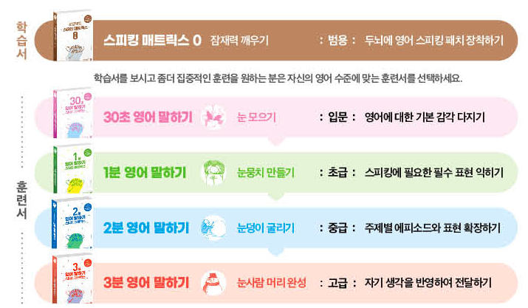
 |  | 언젠간 혼자 일하게 된다
 |  | 나는 1인 기업가다
 |  | 그렇게 나는 스스로 기업이 되었다
 |  | 알아두면 돈 되는 1인기업 세무과외
 |  | 1인 기업 제대로 시작하는 법
 |  | 초격차 성공 수업
 |  | 1인 기업을 한다는 것
 |  | 창업 비용 2만 원, 1인기업으로 살아남기
 |  | 127가지 질문으로 알아보는 중국경제 | 2017 | 중앙 외
 |  | 달러의 부활 | 2020 | 중앙 외
 |  | 크리에이티브는 단련된다 | 2019 | 중앙 외
 |  | 마음의 문을 닫고 숨어버린 나에게 | 2019 | 감골 외
 |  | 수치심 : 고통스러운 자의식을 다스리는 법 | 2019 | 중앙 외 | 181.71-버15ㅅㅂ
 |  | (교양인을 위한)수학사 강의 | 2016 | 반월 외 | 410.9-스88ㅅㄴ
 |  | 모든 것이 되는 법 | 2018 | 달미 외
 |  | 신호와 소음 | 2021 | 중앙 외 | 331.54-실44ㅅㅇ2 | 2021판
 |  | 100일이면 나도 영어천재. 1 | 2019 | 중앙 외
 |  | 100일이면 나도 영어천재. 2 | 2019 | 중앙 외
 |  | 100일이면 나도 영어천재. 3 | 2019 | 중앙 외
 |  | 근데, 영화 한 편 씹어먹어 봤니? | 2017 | 본오 외
 |  | 스타강사 유수연의 원포인트 잉글리시 | 2011 | 감골 외
 |  | 영어회화 핵심패턴 233 | 2023 | 희망
 |  | 영어회화 핵심패턴 233 중고급편 | 2023 | 희망
 |  | 비즈니스 영어회화＆이메일 핵심패턴 233 | 2018 | 달미
 |  | 영어회화 핵심패턴 233 | 2016 | 대부 외
 |  | 영어회화 핵심패턴 233 : 실력편 | 2017 | 중앙 외
 |  | 1일 1패턴 영어회화. [1], 왕초보 : 2단어 패턴 | 2018 | 관산 외
 |  | 1일 1패턴 영어회화. [2], 기초 : 3단어 패턴 | 2018 | 중앙 외
 |  | 1일 1패턴 영어회화. [3], 도전 : 4단어 패턴 | 2018 | 관산 외
 |  | 1일 1패턴 여행영어 | 2019 | 감골 외
 |  | 영어는 3단어로 : 내일 당장 대화가 되는 초간단 영어법 | 2017 | 성포 외
 |  | 영어는 3단어로 : 100문장으로 끝내기 | 2019 | 미디어
 |  | 최고의 한 컷을 위한 조명 | 2021 | 월피예술 |  | 촬영기술
 |  | 가벼움의 시대 | 2017 | 중앙 외
 |  | (그림으로 배우는)5G 네트워크 | 2022 | 감골 외
 |  | 전자기파란 무엇인가 | 2018 | 중앙
 |  | RF 및 초고주파 공학 | 2014 | 성포
 |  | 빛의 공학 : 색채 공학으로 밝히는 빛의 비밀 | 2013 | 선부
 |  | 빛의 과학 | 2013 | 선부 외 | 425-뉴88ㅂ | 뉴턴코리아
 |  | 빛과 파동 흔들기 | 2006 | 성포 | 420-한16ㅂ
 |  | (하위헌스가 들려주는)파동 이야기 | 2011 | 성포
 |  | 알리바바가 온다 | 2019 | 대부 외
 |  | 읽으면 읽을수록 빠져드는 회계책 | 2018 | 중앙 외
 |  | 스탠퍼드는 명함을 돌리지 않는다
 |  | 지금, 니 생각을 영어로 말해봐 | 2011 | 관산 외 | 747-김76ㅈ
 |  | 하루 15분, 기적의 영어습관 | 2013 | 중앙 외
 |  | 하루 15분, 기적의 영어습관 계속 도전 | 2013 | 중앙 외

 |  | 임베디드 메모리 최적화 기법 | 2004 | 관산 | 005.43-카57ㅇ | 매크로 | 로크미디어 | 폴리매스, 후츠파
 |  | 임베디드 프로그래밍 C코드 최적화 | 2008 | 소장 |  |  | 비잉
 |  | 메모리 시스템 | 2015 |  |  | 카오스북 | 베리타스
 |  | 메모리 포렌식 | 2015 | 감골 | 004.61-라68ㅁㅎ | 혜지원 | 브론스테인
 |  | 메모리 덤프 분석과 활용 제1권 | 2010 | 중 | 005.14-보57ㅁㅎ-1 | 에이콘 | 안드로메디안
 |  |  |  |  |  |  | 커넥팅
 |  | 보존서고: 문헌자료실(481-2704), 어린이자료실(481-2705) 전화예약. 대출가능문자 수신 후 3일 이내 방문 |  |  |  |  | 호모루덴스
 |  |  |  |  |  |  | 상상스퀘어

 |  | 돈 버는 절대 회계
 | eBook | 점프 투 파이썬
 |  | 자기관리론 |  | 나1, 선물2
 |  | 게임 10개 만들며 배우는 파이썬
 |  | 이 책은 돈 버는 법에 관한 이야기
 |  | 울트라 러닝

 |  | 전문가를 위한 파이썬 - 루시아누 하말류/2016/한빛미디어
 |  | 파이썬 코딩의 기술(개정2판) -2020
 |  | 처음 시작하는 파이썬 - 한빛미디어/2020
 |  | Do it! 파이썬 생활 프로그래밍 - 이지스퍼블리싱/2020
 |  | 만들면서 배우는 파이썬과 40개의 작품들 - 앤써북/2022
 |  | Do it! 게임 10개 만들며 배우는 파이썬
 |  | 업무에 바로 활용하는 SSS급 일잘러를 위한 파이썬과 40개의 작품들 - 앤서북/2022
 |  | 일잘러의 비밀, 엑셀 대신 파이썬으로 업무 자동화하기 - 한빛미디어/2022
 |  | 엔지니어를 위한 파이썬
 |  | 빠르게 활용하는 파이썬 3.6 프로그래밍 - 위키북스/2017
 |  | 개발자를 위한 파이썬 - 한빛미디어/2017
 |  | 고성능 파이썬 - 한빛미디어/2021
 |  | 파이썬 스킬 업 - 길벗/2021
 |  | 효율적 개발로 이끄는 파이썬 실천 기술 - 제이펍/2021
 |  | 파이썬을 활용한 소프트웨어 아키텍처 - 에이콘/2020
 |  | 파이썬 디자인 패턴 2/e - 에이콘/2018
 |  | Head First Python - 한빛미디어/2017
 |  | 파이썬 생활밀착형 프로젝트 - 로드북/2021

EBSLang
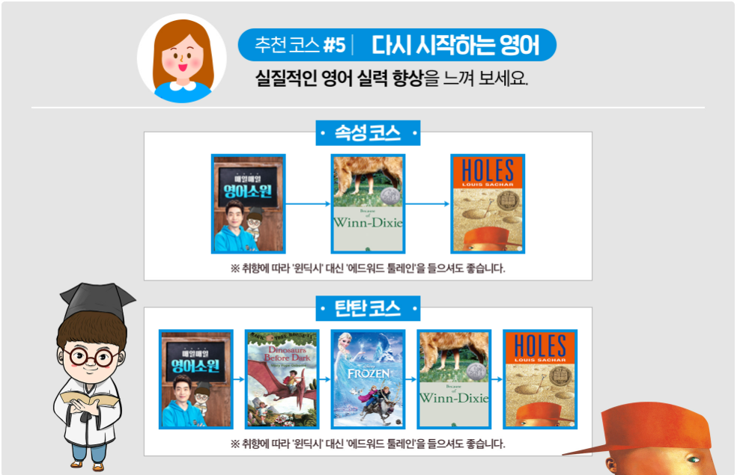
 |  |  |  |  | AR Pnts. | Word Cnt. | Interest Lvl. | Book Lvl. | Lexile | WPM |  |  |  | 대출 유
 |  | ebslang | http://www.ebslang.co.kr/course/subGeneralMain.ebs?menu_id=2808&cet_param=CETLM02%2C2808%2C1

4 | ★★ |  | Magic Tree House series
 |  |  |  | Magic Tree House 4: Pirates Past Noon | 1.0 | 5324.0 | LG K-3 | 2.8 | 490L |  | Random House | O | 성포 1994
 |  |  |  | Magic Tree House 5: Night of the Ninjas |  |  |  |  | 490L |  | Random House | O | 성포 1995
 |  |  |  | Magic Tree House 6: Afternoon on the Amazon |  |  |  |  | 510L |  | Random House | O | 성포 1995
 |  |  |  | Magic Tree House 7: Sunset of the Sabertooth |  |  |  |  | 350L |  | Random House | O | 성포 1996
 |  |  |  | Magic Tree House 8: Midnight on the Moon |  |  |  |  | 490L |  | Random House | O | 성포 1996
 |  |  |  | Magic Tree House 9: Dolphins at Daybreak |  |  |  |  | 540L |  | Random House | O | 성포 1997
 |  |  |  | Magic Tree House 10: Ghost Town at Sundown |  |  |  |  | 350L |  | Random House | O | 성포 1997
 |  |  |  | Magic Tree House 11: Lions at Lunchtime |  |  |  |  | 550L |  | Random House | O | 성포 1998
 |  |  |  | Magic Tree House 12: Polar Bears Past Bedtime |  |  |  |  | 440L |  | Random House | O | 성포 1998
 |  |  |  | Magic Tree House 13: Vacation Under the Volcano |  |  |  |  | 410L |  | Random House | O | 성포 1998
 |  |  |  | Magic Tree House 14: Day of the Dragon King |  |  |  |  | 380L |  | Random House | O | 성포 1998
 |  |  |  | Magic Tree House 15: Viking Ships at Sunrise |  |  |  |  | 570L |  | Random House | O | 성포 1998
 |  |  |  | Magic Tree House 16: Hour of the Olympics |  |  |  |  | 380L |  | Random House | O | 성포 1998
 |  |  |  | Magic Tree House 17: Tonight on the Titanic |  |  |  |  | 550L |  | Random House | O | 성포 1999
 |  |  |  | Magic Tree House 18: Buffalo Before Breakfast |  |  |  |  | 560L |  | Random House | O | 성포 1999
 |  |  |  | Magic Tree House 19: Tigers at Twilight |  |  |  |  | 510L |  | Random House | O | 성포 1999
 |  |  |  | Magic Tree House 20: Dingoes at Dinnertime |  |  |  |  | 570L |  | Random House | O | 성포 2000
 |  |  |  | Magic Tree House 21: Civil War on Sunday |  |  |  |  | 580L |  | Random House | O | 미디어 2000
 |  |  |  | Magic Tree House 22: Revolutionary War on Wednesday |  |  |  |  | 450L |  | Random House | O | 미디어 2000
 |  |  |  | Magic Tree House 23: Twister on Tuesday |  |  |  |  | 570L |  | Random House | O | 미디어 2001
 |  |  |  | Magic Tree House 24: Earthquake in the Early Morning |  |  |  |  | 590L |  | Random House | O | 미디어 2001
 |  |  |  | Magic Tree House 25: Stage Fright on a Summer Night |  |  |  |  | 560L |  | Random House | O | 미디어 2002
 |  |  |  | Magic Tree House 26: Good Morning, Gorillas |  |  |  |  | 510L |  | Random House | O | 미디어 2002
 |  |  |  | Magic Tree House 27: Thanksgiving on Thursday |  |  |  |  | 590L |  | Random House | O | 미디어 2002
 |  |  |  | Magic Tree House 28: High Tide in Hawaii |  |  |  |  | 570L |  | Random House | O | 미디어 2003
 |  |  |  | Magic Tree House 29: A Big Day for Baseball |  |  |  |  | 400L |  | Random House | O | 미디어 2017
 |  |  |  | Magic Tree House 30: Hurricane Heroes in Texas |  |  |  |  | 470L |  | Random House | O | 미디어 2018
 |  |  |  | Magic Tree House 31: Warriors in Winter |  |  |  |  | 410L |  | Random House | O | 미디어 2019
 |  |  |  | Magic Tree House 32: To the Future, Ben Franklin! |  |  |  |  | 420L |  | Random House | O | 미디어 2017
 |  |  |  | Magic Tree House 33: Narwhal on a Sunny Night |  |  |  |  | 440L |  | Random House | X
 |  |  |  | Magic Tree House 34: Late Lunch with Llamas |  |  |  |  | 410L |  | Random House | X
 |  |  |  | Magic Tree House 35: Camp Time in California |  |  |  |  | 430L |  | Random House | X
 |  |  |  | Magic Tree House 36: Sunlight on the Snow Leopard |  |  |  |  |  |  | Random House | X
 |  |  | Magic Tree House: Merlin Missions 1 | Christmas in Camelot |  |  |  |  | 480L |  | Random House | O | 대부 2012
 |  |  | Magic Tree House: Merlin Missions 2 | Haunted Castle on Hallows Eve |  |  |  |  | 460L |  | Random House | O | 대부 2012
 |  |  | Magic Tree House: Merlin Missions 3 | Summer of the Sea Serpent |  |  |  |  | 550L |  | Random House | O | 대부 2012
 |  |  | Magic Tree House: Merlin Missions 4 | Winter of the Ice Wizard |  |  |  |  | 530L |  | Random House | O | 대부 2012
 |  |  | Magic Tree House: Merlin Missions 5 | Carnival at Candlelight |  |  |  |  | 590L |  | Random House | O | 대부 2012
 |  |  | Magic Tree House: Merlin Missions 6 | Season of the Sandstorms |  |  |  |  | 580L |  | Random House | O | 대부 2011
 |  |  | Magic Tree House: Merlin Missions 7 | Night of the New Magicians |  |  |  |  | 530L |  | Random House | O | 대부 2012
 |  |  | Magic Tree House: Merlin Missions 8 | Blizzard of the Blue Moon |  |  |  |  | 570L |  | Random House | O | 대부 2012
 |  |  | Magic Tree House: Merlin Missions 9 | Dragon of the Red Dawn |  |  |  |  | 580L |  | Random House | O | 대부 2012
 |  |  | Magic Tree House: Merlin Missions 10 | Monday with a Mad Genius |  |  |  |  | 590L |  | Random House | O | 대부 2012
 |  |  | Magic Tree House: Merlin Missions 11 | Dark Day in the Deep Sea |  |  |  |  | 520L |  | Random House | O | 대부 2012
 |  |  | Magic Tree House: Merlin Missions 12 | Eve of the Emperor Penguin |  |  |  |  | 530L |  | Random House | O | 대부 2012
 |  |  | Magic Tree House: Merlin Missions 13 | Moonlight on the Magic Flute |  |  |  |  | 500L |  | Random House | O | 대부 2012
 |  |  | Magic Tree House: Merlin Missions 14 | A Good Night for Ghosts |  |  |  |  | 490L |  | Random House | O | 대부 2009
 |  |  | Magic Tree House: Merlin Missions 15 | Leprechaun in Late Winter |  |  |  |  | 500L |  | Random House | O | 대부 2010
 |  |  | Magic Tree House: Merlin Missions 16 | A Ghost Tale for Christmas Time |  |  |  |  | 520L |  | Random House | O | 대부 2010
 |  |  | Magic Tree House: Merlin Missions 17 | A Crazy Day with Cobras |  |  |  |  | 570L |  | Random House | O | 대부 2011
 |  |  | Magic Tree House: Merlin Missions 18 | Dogs in the Dead of Night |  |  |  |  | 530L |  | Random House | O | 대부 2011
 |  |  | Magic Tree House: Merlin Missions 19 | Abe Lincoln at Last! |  |  |  |  | 470L |  | Random House | O | 대부 2011
 |  |  | Magic Tree House: Merlin Missions 20 | A Perfect Time for Pandas |  |  |  |  | 540L |  | Random House | O | 대부 2012
 |  |  | Magic Tree House: Merlin Missions 21 | Stallion by Starlight |  |  |  |  | 500L |  | Random House | O | 대부 2013
 |  |  | Magic Tree House: Merlin Missions 22 | Hurry Up, Houdini! |  |  |  |  | 520L |  | Random House | O | 대부 2013
 |  |  | Magic Tree House: Merlin Missions 23 | High Time for Heroes |  |  |  |  | 560L |  | Random House | O | 대부 2014
 |  |  | Magic Tree House: Merlin Missions 24 | Soccer on Sunday |  |  |  |  | 570L |  | Random House | O | 대부 2014
 |  |  | Magic Tree House: Merlin Missions 25 | Shadow of the Shark |  |  |  |  | 550L |  | Random House | O | 상록어린이 2015
 |  |  | Magic Tree House: Merlin Missions 26 | Balto of the Blue Dawn |  |  |  |  | 580L |  | Random House | O | 중앙 2016
 |  |  | Magic Tree House: Merlin Missions 27 | Night of the Ninth Dragon |  |  |  |  | 590L |  | Random House | X

7 | ★★★ |  | Magic Tree House Fact Tracker 1 | Dinosaurs | 1.0 | 4272.0 | LG K-3 | 5.0 | 780L |  | Random House | O | 미디어 2000
 |  |  | Magic Tree House Fact Tracker 2 | Knights and Castles | 1.0 | 5421.0 | LG K-3 | 5.1 | 690L |  | Random House | O | 미디어 2000
 |  |  | Magic Tree House Fact Tracker 3 | Mummies and Pyramids | 1.0 | 4640.0 | LG K-3 | 4.9 | 740L |  | Random House | O | 미디어 2001
 |  |  | Magic Tree House Fact Tracker 4 | Pirates | 1.0 | 4564.0 | LG K-3 | 4.9 | 770L |  | Random House | O | 미디어 2001
 |  |  | Magic Tree House Fact Tracker 5 | Rain Forests |  |  |  |  | 800L |  | Random House | O | 미디어 2003
 |  |  | Magic Tree House Fact Tracker 6 | Space |  |  |  |  | 760L |  | Random House | O | 미디어 2002
 |  |  | Magic Tree House Fact Tracker 7 | Titanic |  |  |  |  | 740L |  | Random House | O | 미디어 2002
 |  |  | Magic Tree House Fact Tracker 8 | Twisters and other terrible storms |  |  |  |  | 740L |  | Random House | O | 미디어 2003
 |  |  | Magic Tree House Fact Tracker 9 | Dolphins and sharks |  |  |  |  | 730L |  | Random House | O | 미디어 2003
 |  |  | Magic Tree House Fact Tracker 10 | Ancient Greece and the Olympics |  |  |  |  | 590L |  | Random House | O | 미디어 2004
 |  |  | Magic Tree House Fact Tracker 11 | American revolution |  |  |  |  | 600.0 |  | Random House | O | 미디어 2004
 |  |  | Magic Tree House Fact Tracker 12 | Sabertooths and the Ice Age |  |  |  |  | 590.0 |  | Random House | O | 미디어 2005
 |  |  | Magic Tree House Fact Tracker 13 | Pilgrims |  |  |  |  | 550.0 |  | Random House | O | 미디어 2005
 |  |  | Magic Tree House Fact Tracker 14 | Ancient Rome and Pompeii |  |  |  |  | 750.0 |  | Random House | O | 미디어 2006
 |  |  | Magic Tree House Fact Tracker 15 | Tsunamis and other natural disasters |  |  |  |  | 720.0 |  | Random House | O | 미디어 2007
 |  |  | Magic Tree House Fact Tracker 16 | Polar bears and the arctic |  |  |  |  | 730.0 |  | Random House | O | 미디어 2007
 |  |  | Magic Tree House Fact Tracker 17 | Sea monsters |  |  |  |  | 720.0 |  | Random House | O | 미디어 2008
 |  |  | Magic Tree House Fact Tracker 18 | Penguins and antarctica |  |  |  |  | 700.0 |  | Random House | O | 미디어 2008
 |  |  | Magic Tree House Fact Tracker 19 | Leonardo da Vinci |  |  |  |  | 740.0 |  | Random House | O | 미디어 2008
 |  |  | Magic Tree House Fact Tracker 20 | Ghosts |  |  |  |  | 820.0 |  | Random House | O | 미디어 2009
 |  |  | Magic Tree House Fact Tracker 21 | Leprechauns and Irish folklore |  |  |  |  | 840.0 |  | Random House | O | 미디어 2010
 |  |  | Magic Tree House Fact Tracker 22 | Rags and riches : kids in the time of Charles Dickens |  |  |  |  | 810.0 |  | Random House | O | 미디어 2010
 |  |  | Magic Tree House Fact Tracker 23 | Snakes and other reptiles |  |  |  |  | 800.0 |  | Random House | O | 미디어 2011
 |  |  | Magic Tree House Fact Tracker 24 | Dog heroes |  |  |  |  | 770.0 |  | Random House | O | 미디어 2011
 |  |  | Magic Tree House Fact Tracker 25 | Abraham Lincoln |  |  |  |  | 750.0 |  | Random House | O | 미디어 2011
 |  |  | Magic Tree House Fact Tracker 26 | Pandas and other endangered species |  |  |  |  | 880.0 |  | Random House | O | 미디어 2011
 |  |  | Magic Tree House Fact Tracker 27 | Horse heroes |  |  |  |  | 810.0 |  | Random House | O | 미디어 2013
 |  |  | Magic Tree House Fact Tracker 28 | Heroes for all times |  |  |  |  | 820.0 |  | Random House | O | 미디어 2014
 |  |  | Magic Tree House Fact Tracker 29 | Soccer |  |  |  |  | 840.0 |  | Random House | O | 미디어 2014
 |  |  | Magic Tree House Fact Tracker 30 | Ninjas and samurai |  |  |  |  | 830.0 |  | Random House | O | 미디어 2013
 |  |  | Magic Tree House Fact Tracker 31 | China : land of the emperor＇s great wall |  |  |  |  | 840.0 |  | Random House | O | 미디어 2013
 |  |  | Magic Tree House Fact Tracker 32 | Sharks and other predators |  |  |  |  | 820.0 |  | Random House | O | 미디어 2013
 |  |  | Magic Tree House Fact Tracker 33 | Vikings |  |  |  |  | 780.0 |  | Random House | O | 미디어 2013
 |  |  | Magic Tree House Fact Tracker 34 | Dogsledding and extreme sports |  |  |  |  | 820.0 |  | Random House | O | 미디어 2013
 |  |  | Magic Tree House Fact Tracker 35 | Dragons and mythical creatures |  |  |  |  | 760.0 |  | Random House | O | 미디어 2016
 |  |  | Magic Tree House Fact Tracker 36 | World war Ⅱ |  |  |  |  | 900.0 |  | Random House | O | 미디어 2017
 |  |  | Magic Tree House Fact Tracker 37 | Baseball |  |  |  |  | 850.0 |  | Random House | O | 미디어 2017
 |  |  | Magic Tree House Fact Tracker 38 | Wild west |  |  |  |  | 820.0 |  | Random House | O | 미디어 2018
 |  |  | Magic Tree House Fact Tracker 39 | Texas |  |  |  |  | 840.0 |  | Random House | O | 미디어 2018
 |  |  | Magic Tree House Fact Tracker 40 | Warruirs |  |  |  |  | 850.0 |  | Random House | O | 미디어 2019
 |  |  | Magic Tree House Fact Tracker 41 | Benjamin Franklin |  |  |  |  | 840.0 |  | Random House | O | 미디어 2019
 |  |  | Magic Tree House Fact Tracker 42 | Narwhals and other whales |  |  |  |  |  |  | Random House | O | 미디어 2020
 |  |  | Magic Tree House Fact Tracker 43 | Llamas and the Andes

 |  |  | Usborne Young Reading | 도서관 검색시 선택 -> 발행처: USBORNE, 문진미디어, etc

 |  |  | Andrew Lost | #1 : On the Dog
 |  |  |  | #2 : In the Bathroom
 |  |  |  | #3 : In the Kitchen
 |  |  |  | #4 : In the Garden
 |  |  |  | #5 : Under Water
 |  |  |  | #6 : In the Whale
 |  |  |  | #7 : On the Reef
 |  |  |  | #8 : In the Deep
 |  |  |  | #9 : In Time
 |  |  |  | #10 : On Earth
 |  |  |  | #11 : With The Dinosaurs
 |  |  |  | #12 : In The Ice Age
 |  |  |  | #13 : In the Garbage
 |  |  |  | #14 : With the Bats
 |  |  |  | #15 : In the Jungle
 |  |  |  | #16 : In Uncle Al
 |  |  |  | #17 : In the Desert

 |  |  | Roald Dahl | Matilda
 |  |  |  | Going Solo
 |  |  |  | The Giraffe And The Pelly And Me
 |  |  |  | George's Marvellous Medicine
 |  |  |  | Fantastic Mr Fox
 |  |  |  | The Magic Finger
 |  |  |  | Esio Trot
 |  |  |  | Boy Tales Of Childhood
 |  |  |  | Charlie And The Great Glass Elevator
 |  |  |  | The BFG
 |  |  |  | The Witches
 |  |  |  | The Twits
 |  |  |  | Charlie And The Chocolate Factory
 |  |  |  | James And The Giant Peach
 |  |  |  | Danny The Champion Of The World
 |  |  |  | Billy And The Minpins

 |  |  | A Series of Unfortunate Events | #01 The Bad Beginning |  |  |  |  |  |  | 2017, 미디어
 |  |  |  | #02 The Reptile Room
 |  |  |  | #03 The Wide Window
 |  |  |  | #04 The Miserable Mill
 |  |  |  | #05 The Austere Academy
 |  |  |  | #06 The Ersatz Elevator
 |  |  |  | #07 The Vile Village
 |  |  |  | #08 The Hostile Hospital
 |  |  |  | #09 The Carnivorous Carnival
 |  |  |  | #10 The Slippery Slope
 |  |  |  | #11 The Grim Grotto
 |  |  |  | #12 The Penultimate Peril
 |  |  |  | #13 The End

5 | ★★ |  | Marvin Redpost series | Marvin Redpost #1: Kidnapped at Birth? | 1.0 | 5423.0 | LG K-3 | 2.8 | 520L |  | Random House | O | 미디어 2015
 |  |  |  | Marvin Redpost #2: Why Pick on Me? | 1.0 | 4645.0 | LG K-3 | 2.7 |  |  | Random House | O | 미디어 2015
 |  |  |  | Marvin Redpost #3: Is He a Girl? | 1.0 | 6237.0 | LG K-3 | 2.8 |  |  | Random House | O | 미디어 2015
 |  |  |  | Marvin Redpost #4: Alone in His Teacher's House | 1.0 | 6892.0 | LG K-3 | 2.9 |  |  | Random House | O | 미디어 2015
 |  |  |  | Marvin Redpost 5: Class President | 1.0 | 6045.0 | LG K-3 | 3.4 |  |  | Random House | O | 미디어 2015
 |  |  |  | Marvin Redpost #6 : Flying Birthday Cake? | 1.0 | 7245.0 | LG K-3 | 3.2 |  |  | Random House | O | 미디어 2015
 |  |  |  | Marvin Redpost #7 : Super Fast, Out of Control | 1.0 | 7438.0 | LG K-3 | 3.6 |  |  | Random House | O | 미디어 2015
 |  |  |  | Marvin Redpost #8 : Magic Crystal? | 1.0 | 8107.0 | LG K-3 | 3.1 |  |  | Random House | O | 미디어 2015

 |  |  | A to Z Mysteries | #1: The Absent Author
 |  |  |  | #2: The Bald Bandit
 |  |  |  | #3: The Canary Caper
 |  |  |  | #4: The Deadly Dungeon
 |  |  |  | #5: The Empty Envelope
 |  |  |  | #6: The Falcon's Feathers
 |  |  |  | #7: The Goose's Gold
 |  |  |  | #8: The Haunted Hotel
 |  |  |  | #9: The Invisible Island
 |  |  |  | #10: The Jaguar's Jewel
 |  |  |  | #11: The Kidnapped King
 |  |  |  | #12: The Lucky Lottery
 |  |  |  | #13: The Missing Mummy
 |  |  |  | #14: The Ninth Nugget
 |  |  |  | #15: The Orange Outlaw
 |  |  |  | #16: The Panda Puzzle
 |  |  |  | #17: The Quicksand Question
 |  |  |  | #18: The Runaway Racehorse
 |  |  |  | #19: The School Skeleton
 |  |  |  | #20: The Talking T. Rex
 |  |  |  | #21: The Unwilling Umpire
 |  |  |  | #22: The Vampire's Vacation
 |  |  |  | #23: The White Wolf
 |  |  |  | #24: The X'ed-Out X-Ray
 |  |  |  | #25: The Yellow Yacht
 |  |  |  | #26: The Zombie Zone

2 | ★★ | 초등 고학년(11~13세) | Arthur Chapter Book(10) | Arthur's Mystery Envelope | 1.0 | 4973.0 | LG K-3 | 3.0 | 370L |  | 롱테일북스 | O | 중앙 2017
 |  |  |  | Arthur and the Scare-Your-Pants-Off Club | 1.0 | 5005.0 | LG K-3 | 3.1 | 460L |  | 롱테일북스 | O | 중앙 2016
 |  |  |  | Arthur Makes the Team | 1.0 | 5268.0 | LG K-3 | 2.9 |  |  | 롱테일북스 | O | 중앙 2017
 |  |  |  | Arthur and the Crunch Cereal Contest | 1.0 | 5095.0 | LG K-3 | 3.0 |  |  | 롱테일북스 | O
 |  |  |  | Arthur Accused! |  |  |  |  |  |  | 롱테일북스 | O
 |  |  |  | Arthur Locked in the Library! |  |  |  |  |  |  | 롱테일북스 | O
 |  |  |  | Buster's Dino Dilemma |  |  |  |  |  |  | 롱테일북스 | O
 |  |  |  | Arthur and the Mystery of the Stolen Bike |  |  |  |  |  |  | 롱테일북스 | O
 |  |  |  | Arthur and the Lost Diary |  |  |  |  |  |  | 롱테일북스 | O |  | 구매완료 | 국내없음
 |  |  |  | Who's in Love with Arthur? |  |  |  |  |  |  | 롱테일북스 | O |  | 국내있음 | 11번가 아마존
 |  |  |  |  |  |  |  |  |  |  |  |  |  | 도서관 소장 | 국내paperback

 |  |  |  |  |  |  |  |  |  |  | 롱테일북스 | O
8 | ★★ |  | Wayside School(3) | Sideways Stories from Wayside School | 3.0 | 20395.0 | MG 4-8 | 3.3 | 530L |  | 롱테일북스 | O
 |  |  |  | Wayside School is Falling Down | 4.0 | 28627.0 | MG 4-8 | 3.4 | 440L |  | 롱테일북스 | O
 |  |  |  | Wayside School Gets a Little Stranger | 3.0 | 24003.0 | MG 4-8 | 3.3 | 500L |  | 롱테일북스 | O
6 | ★★ |  | 잭 파일스(6) | Great-grandpa's in the Litter Box | 1.0 | 5545.0 | LG K-3 | 3.4 | 570L |  | 롱테일북스 | O | 중앙 2020
 |  |  |  | Through the Medicine Cabinet | 1.0 | 4932.0 | LG K-3 | 3.2 | 420L |  | 롱테일북스 | O
 |  |  |  | A Ghost Named Wanda | 1.0 | 5380.0 | LG K-3 | 3.9 | 570L |  | 롱테일북스 | O
 |  |  |  | ZAP! I’m a Mind Reader | 1.0 | 5121.0 | LG K-3 | 3.0 | 390L |  | 롱테일북스 | O
 |  |  |  | Dr. Jekyll, Orthodontist | 1.0 | 5239.0 | LG K-3 | 2.9 | 530L |  | 롱테일북스 | X | Grosset＆Dunlap
 |  |  |  | I’m Out of My Body... Please Leave a Message | 1.0 | 5002.0 | LG K-3 | 2.7 | 540L |  | 롱테일북스 | X | Grosset＆Dunlap
 |  |  | The Jack Files #7 | Never Trust a Cat Who Wears Earrings
 |  |  | The Jack Files #8 | My Son, the Time Traveler
 |  |  | The Jack Files #9 | The Volcano Goddess Will See You Now |  |  |  |  | 540L
 |  |  | The Jack Files #10 | Bozo the Clone |  |  |  |  | 450L
 |  |  | The Jack Files #11 | How to Speak Dolphin in Three Easy Lessons |  |  |  |  | 500L
 |  |  | The Jack Files #12 | Now You See Me....Now You Don't |  |  |  |  | 520L
 |  |  | The Jack Files #13 | the Misfortune Cookie |  |  |  |  | 490L
 |  |  | The Jack Files #14 | Elvis, the Turnip, and Me |  |  |  |  | 500L
 |  |  | The Jack Files #15 | Hang a Left at Venus |  |  |  |  | 490L
 |  |  | The Jack Files #16 | Evil Queen Tut and the Great Ant Pyramids
 |  |  | The Jack Files #17 | Yikes! Grandma's a Teenager
 |  |  | The Jack Files #18 | How I Fixed the Year 1000 Problem
 |  |  | The Jack Files #19 | the Boy Who Cried Bigfoot
 |  |  | The Jack Files #20 | How I Went from Bad to Verse
 |  |  | The Jack Files #21 | Don't Count on Dracula |  |  |  |  | 520L
 |  |  | The Jack Files #22 | This Body's Not Big Enough for Both of Us |  |  |  |  | 460L
 |  |  | The Jack Files #23 | Greenish Eggs and Dinosaurs |  |  |  |  | 510L
 |  |  | The Jack Files #24 | My Grandma, Major League Slugger |  |  |  |  | 510L
 |  |  | The Jack Files #25 | Trapped in the Museum of Unnatural History |  |  |  |  | 540L
 |  |  | The Jack Files #26 | Me and My Mummy |  |  |  |  | 550L
 |  |  | The Jack Files #27 | My Teacher Ate My Homework |  |  |  |  | 540L
 |  |  | The Jack Files #28 | Tell a Lie and Your Butt Will Grow |  |  |  |  | 590L
 |  |  | The Jack Files #29 | Just Add Water and....Scream! |  |  |  |  | 540L
 |  |  | The Jack Files #30 | It's Itchcraft!: SuperSpecial |  |  |  |  | 460L

 | ★★★ | 예비중~중학(13~15세) | Sarah, Plain and Tall | Patricia MacLachlan | 1.0 | 8377.0 | MG 4-8 | 3.4 | 650L |  | 롱테일북스 | 소장
 |  |  | Skylark | Patricia MacLachlan |  |  |  |  | 620L |  | Harper Trophy | O | 중앙
 |  |  | Caleb's Story | Patricia MacLachlan |  |  |  |  | 570L |  | Harper Trophy | O | 중앙
 |  |  | More Perfect than the Moon | Patricia MacLachlan |  |  |  |  | 560L |  |  | X
 |  |  | Grandfather's Dance | Patricia MacLachlan |  |  |  |  | 550L |  |  | X
 |  |  | Frozen |  | 3.0 | 19395.0 | LG K-3 |  |  |  | 롱테일북스 | O
 |  |  | Frozen 2 |  |  |  |  |  |  |  | 롱테일북스 | O
 |  |  | Inside Out |  | 3.0 | 18409.0 | MG 4-8 |  |  |  | 롱테일북스 | O
 |  |  | The Good Dinosaur |  | 3.0 | 17299.0 | LG K-3 |  |  |  | 롱테일북스 | O
 |  |  | 오디세이 이야기(6) | The One_Eyed Giant | 1.0 | 7019.0 | MG 4-8 |  |  |  | 롱테일북스 | O
 |  |  |  | The Land of the Dead | 1.0 | 6576.0 | MG 4-8 |  |  |  | 롱테일북스 | O
 |  |  |  | Sirens and Sea Monsters |  |  |  |  |  |  | 롱테일북스 | O
 |  |  |  | The Gray-Eyed Goddess |  |  |  |  |  |  | 롱테일북스 | O
 |  |  |  | Return to Ithaca |  |  |  |  |  |  | 롱테일북스 | O
 |  |  |  | The Final Battle |  |  |  |  |  |  | 롱테일북스 | O

 | ★★★★ | 중학 이상(14세~) | The Story of the World | 세계 역사 이야기 영어리딩훈련: 고대2 |  |  |  |  |  |  | 윌북 | O
 |  |  |  | 세계 역사 이야기 영어리딩훈련: 중세1 |  |  |  |  |  |  | 윌북 | O
 |  |  |  | 세계 역사 이야기 영어리딩훈련: 고대1 |  |  |  |  |  |  | 윌북 | 소장
 |  |  |  | 세계 역사 이야기 영어리딩훈련: 중세2 |  |  |  |  |  |  | 윌북 | O
 |  |  | Finding Dory |  | 1.0 | 9906.0 | MG 4-8 |  |  |  | 롱테일북스 | O
 |  |  | The Hundred Dresses |  | 1.0 | 7329.0 | MG 4-8 |  |  |  | 롱테일북스 | O

 |  | 중학 이상(15세~) | Moana |  |  |  |  |  |  |  | 롱테일북스 | O
 |  |  | Mr. Popper’s Penguins |  | 3.0 | 16160.0 | MG 4-8 |  |  |  | 롱테일북스 | O
 |  |  | Coraline |  | 5.0 | 30640.0 | MG 4-8 |  |  |  | 롱테일북스 | O
 |  |  | The Tiger Rising |  |  |  |  |  |  |  |  |  | 중앙 외 2015
 |  |  | 한나 몬타나
 |  |  | The Boy Who Lost His Face |  |  |  |  |  |  |  |  |  | 중앙 외 2016
 |  |  | There's a Boy in the Girl's Bathroom |  |  |  |  |  |  |  |  |  | 중앙 외 2017
 |  |  | 캠프 락

 |  | 고교~성인(17세~) | Because of Winn Dixie |  | 3.0 | 22123.0 | MG 4-8 |  |  |  | 롱테일북스 | O
 |  |  | Holes |  | 7.0 | 47079.0 | MG 4-8 |  |  |  | 롱테일북스 | 소장
 |  |  | Number The Stars |  |  |  |  |  |  |  | 롱테일북스 | O | 중앙 2017
 |  |  | Hatchet |  | 7.0 | 42328.0 | MG 4-8 |  |  |  | 롱테일북스 | O
 |  |  | Small Steps |  |  |  |  |  |  |  |  |  | 중앙 외 2014
 |  |  | The Tale of Despereaux |  |  |  |  |  |  |  |  |  | 미디어 외
 |  |  | The Miraculous Journey of Edward Tulane |  | 2.0 | 17050.0 | MG 4-8 |  |  |  | 롱테일북스 | 소장
 |  |  | A summer to Die |  |  |  |  |  |  |  |  |  | 중앙 외 2011
 |  |  | The Giver |  |  |  |  |  |  |  |  |  | 중앙 외 2017

 |  | 롱테일북스 | http://longtailbooks.co.kr/

 |  | 중학교 초급 | 아이언맨3
 |  |  | 니모를 찾아서
 |  |  | 토이 스토리3
 |  |  | 업

 |  | 중학교 중급 | 몬스터 주식회사
 |  |  | 캐리비안의 해적: 낯선 조류

 |  | 중학교 고급 | 메가마인드
 |  |  | 겨울왕국
 |  |  | 빅 히어로
 |  |  | 트론

 |  | 고등학교 초급 | 주먹왕 랄프
 |  |  | 슈퍼 배드
 |  |  | 쿵푸팬더2
 |  |  | 쿵푸팬더
 |  |  | 몬스터 대학교

 |  | 고등학교 중급 | 하이 스쿨 뮤지컬3
 |  |  | 하이 스쿨 뮤지컬2
 |  |  | 하이 스쿨 뮤지컬1
 |  |  | 메리다와 마법의 숲
 |  |  | 카2
 |  |  | 프랑켄위니
 |  |  | 라푼젤
 |  |  | 공주와 개구리

 |  | 성인 초급 | 윌E
 |  |  | 이상한 나라의 앨리스
 |  |  | 랭고
 |  |  | 가디언즈 오브 갤럭시

 |  | 성인 중급 | 어메이징 스파이더맨
 |  |  | 어매이징 스파이더맨2
 |  |  | 캡틴 아메리카 원터 솔저

 |  | 성인 고급 | 토르: 다크 월드
 |  |  | 어벤져스 2: 에이지 오브 울트론
 |  |  | 어벤져스
 |  |  | 크리스마스 캐럴

H English
 |  |  | 

 | 비즈니스 영어회화 & 이메일 표현사전 |  |  | 길벗이지톡
 | 비즈니스 영어회화 표현사전 |  |  | 다락원
 | All New SMART 영어회화 표현사전 5000 |  |  | 멘토스
 | 여행영어 무작정 따라하기 |  |  | 길벗이지톡
 | 네이티브 영어표현력 사전 |  |  | 다락원

Hope
소장 희망 도서

기본 수학의 정석 - 수학 I
기본 수학의 정석 - 수학 II
기본 수학의 정석 - 미적분
기본 수학의 정석 - 확률과 통계
기본 수학의 정석 - 기하

작은 수학자의 생각실험 외우지 않고 이해하는 미분 적분의 기본 원리
작은 수학자의 생각실험 2 우리가 몰랐던 수열과 조합의 놀라운 세계
작은 수학자의 생각실험 3 비밀번호 암호로 배우는 놀라운 정수·소수의 세계

중학수학 만점공부법 | 도서관 홈페이지에서 이 키워드로 검색

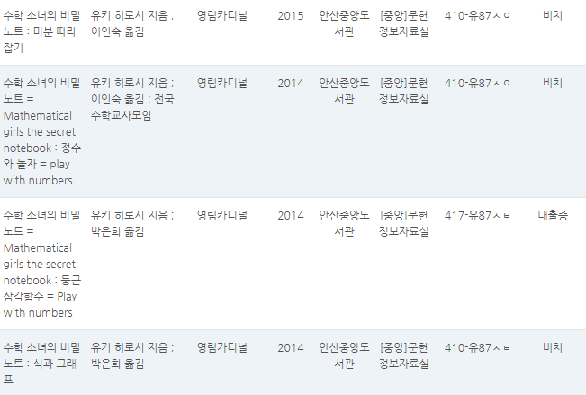

세상에서 가장 재미있는 미적분 | 2020 | 월피예술외 | 궁리
한 걸음씩 알아가는 선형대수학 | 2021 | 선부외 | 한빛아카데미
헤드퍼스트 대수학 | 2016 | 중앙외 | 한빛미디어
다시 미분 적분 | 2019 | 반월 | 길벗

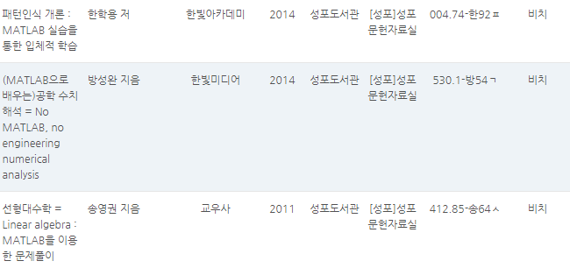

조안호 저 | 수학, 개념 씹어먹고 공부해봤니?
 | 초등수학 개념사전 62
 | 중학수학 개념사전 93
 | 중학도형 만점공부법
 | 초등연산 만점공부법
 | 중학수학 만점공부법, 결국은 개념이다 |  | 희망?
 | 고등수학 개념사전 99
 | 초등수학 만점공부법, 시작은 연산이다
 | 수학을 공부하고 있다는 착각
 | 중학수학 확률 & 통계 만점공부법
 | 개념의 신
 | 고등수학, 7가지 개념만 정복하라
 | 중학함수 만점공부법
 | 중학수학 7가지 개념으로 끝낸다
 | 연산의 신
 | 중학생을 위한 7가지 개념수학

 | 중학 수학 처음부터 이렇게 배웠더라면 |  | 성포
 | 수학이 막히면 깨봉 수학 |  | 중앙 외
 | 그림으로 수학 잡는 깨봉수학교실 1 |  | 중앙 외
 | 청소년을 위한 최소한의 수학. 1
 | 청소년을 위한 최소한의 수학. 2
 | 중학수학 바로 보기 |  | 당곡 외/2017
 | 수학 공부의 재구성 |  | 중앙 외
 | 개념찬 수학사전 |  | 관산
 | 함수, 통계, 기하에 관한 최소한의 수학지식 |  | 대부 외
 | 누워서 읽는 통계학 |  | 중앙 외
 | 이런 수학은 처음이야 |  | 수암 외
 | 이런 수학은 처음이야 |  | 사2동꿈키 외
 | 이런 수학은 처음이야 |  | 대부 외
 | 분수가 풀리고 도형이 보이는 수학이야기 |  | 반월 외

 | 숨마쿰라우데 중학 수학 1(상) |  | 희망?
 | 숨마쿰라우데 중학 수학 1(하)
 | 숨마쿰라우데 중학 수학 2(상)
 | 숨마쿰라우데 중학 수학 2(하)
 | 숨마쿰라우데 중학 수학 3(상)
 | 숨마쿰라우데 중학 수학 3(하)

 | 숨마쿰라우데 수학 기본서 고등 수학(상) |  | 희망?
 | 숨마쿰라우데 수학 기본서 고등 수학(하)
 | 숨마쿰라우데 수학 기본서 고등 수학1
 | 숨마쿰라우데 수학 기본서 고등 수학2
 | 숨마쿰라우데 수학 기본서 고등 미적분
 | 숨마쿰라우데 수학 기본서 고등 확률과 통계

(만화로 쉽게 배우는) | 미분방정식
 | 미분적분
 | 푸리에 해석
 | 기술영어
 | 베이즈 통계학
 | 인자분석
 | 드론
 | 영상제작
 | 통계학
 | 선형대수
 | 회귀분석
 | 허수 복소수

H IT
 | 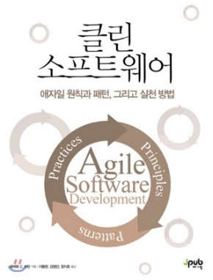 |  | 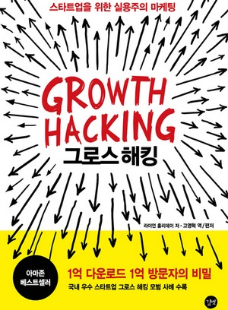 | 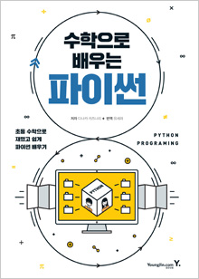 | 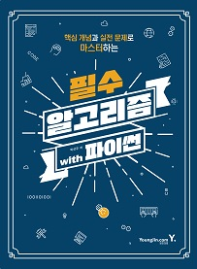 | 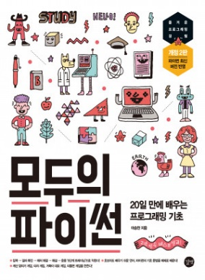 | 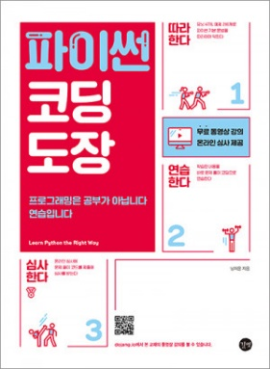 | 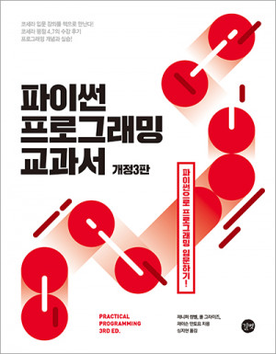 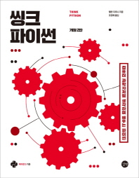 |  | 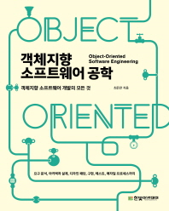

 | 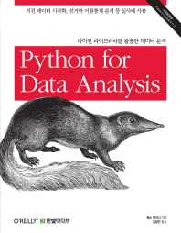 |  | 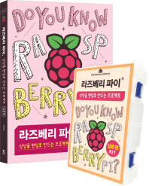 | 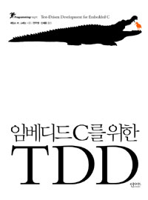 | 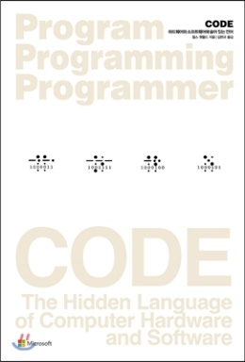 | 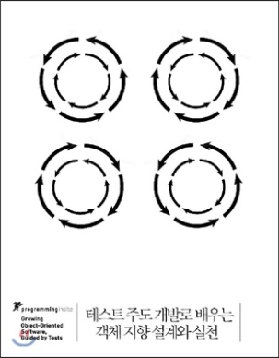 | 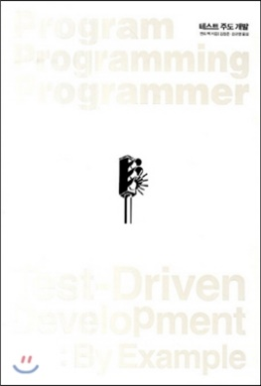 | 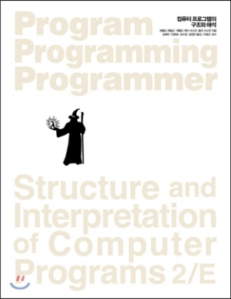 | 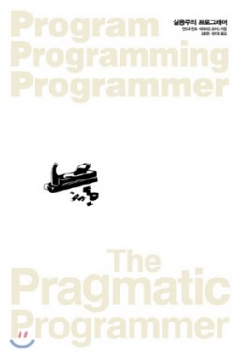 | 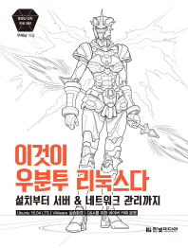

 | 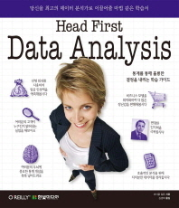 | 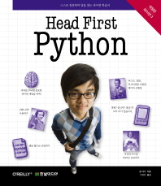 | 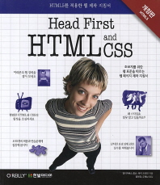 |  |  | 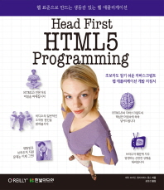 |  |  | 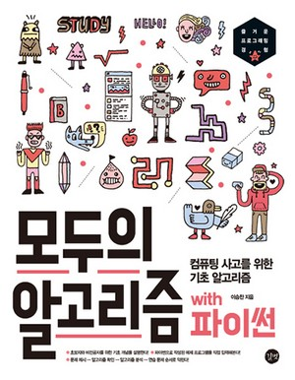 | 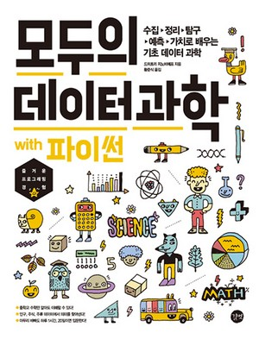

 | 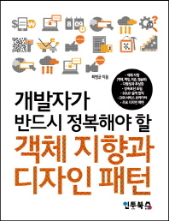 |  |  | 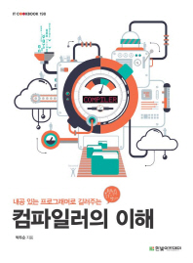 |  | 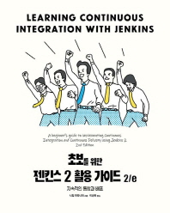 | 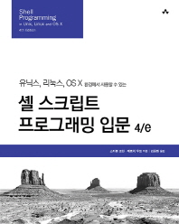 | 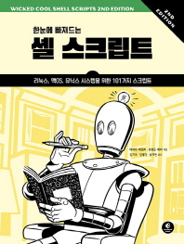 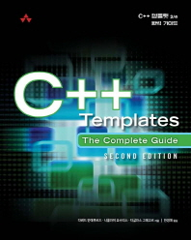 |  | 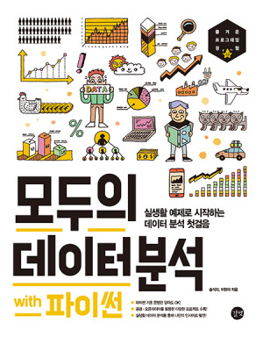

 | 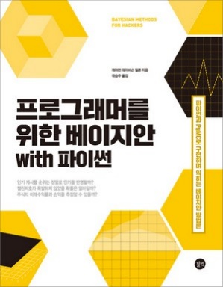 | 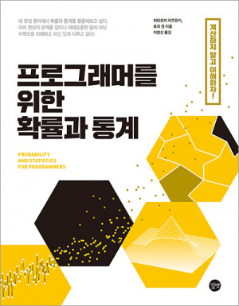 | 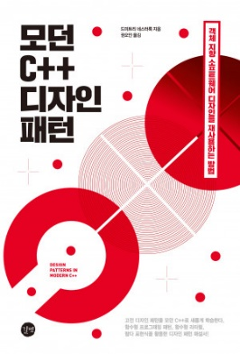 | 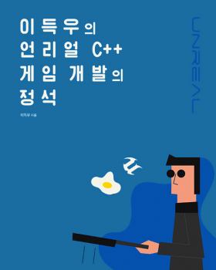 | 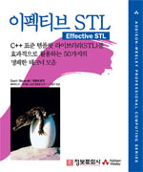 | 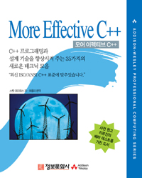 | 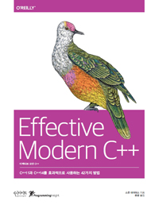 | 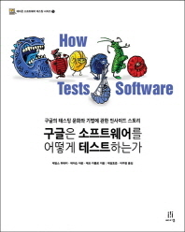 | 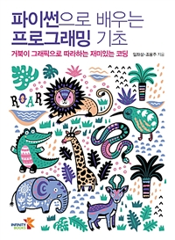 | 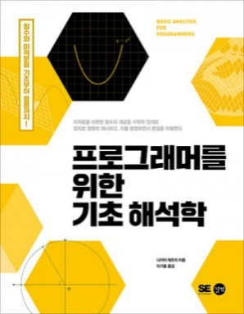

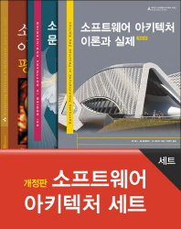

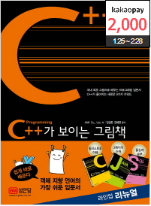
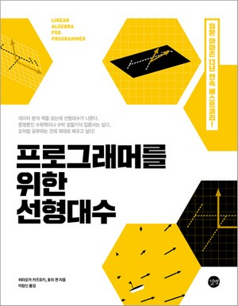
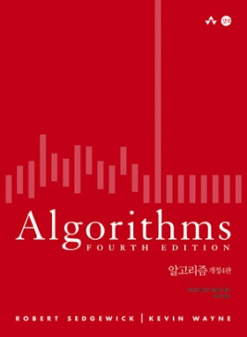
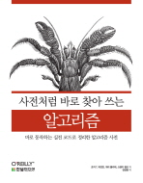


리얼월드 알고리즘 현실 세계 문제를 알고리즘으로 풀어본다! |  | 길벗

